①市场背景调查
德国站切菜板 Hackbretter｜市场背景调查
1.宏观分析 |  |  |  |  |  |  |  |  |  |  |  |  |  |  |  |  |  |  |  |  | 【总结】 2026年1—8月销量43.11万件，同比增长35.47%；销售额€898.48万，同比增长40.82%。 2025年第四季度贡献全年32.91%的销量。 2026年8月第三方销量占68.69%，自营28.98%。 【趋势表明】 需求增长、年末放量明显。按日期核验的12款新品月销2,529件，前三款贡献60.02%；有新品成交机会，但集中于少数款。 |  |  |  |  | 2026年较2025年｜固定样本销量 |  |  |  |  |  |  |  | 2025年较2024年｜固定样本销量

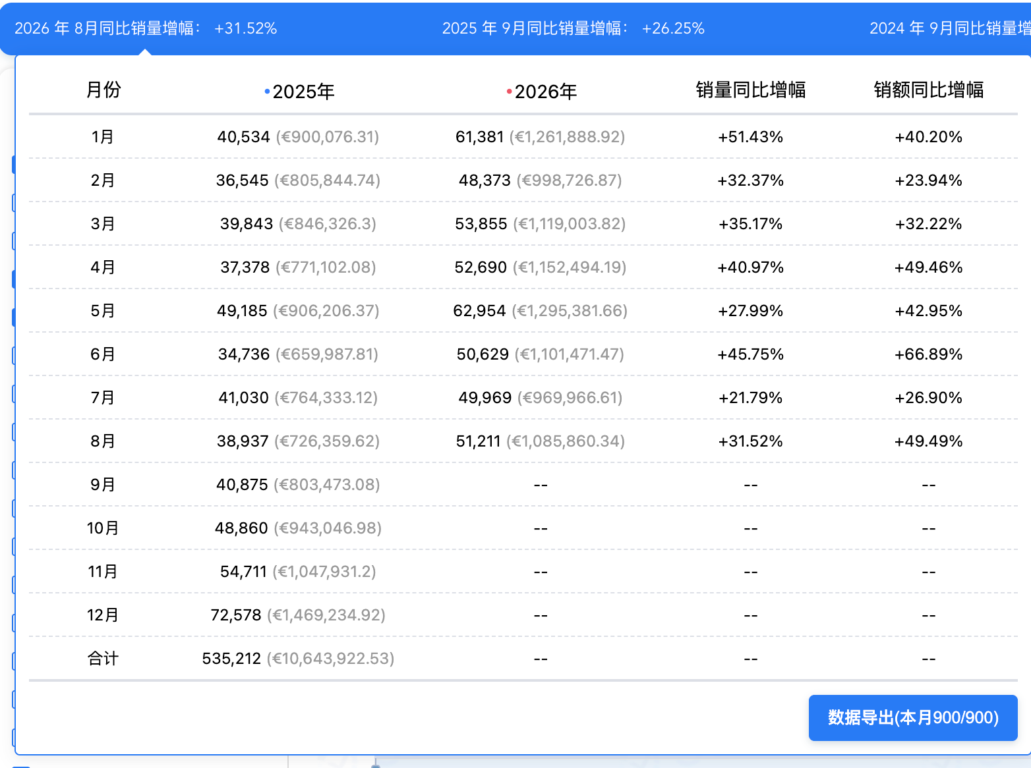 |  |  |  |  |  |  |  |  |  |  |  |  |  |  |  |  |  |  |  |  |  |  |  |  |  | 月份 | 2025 已知销量 | 2026 已知销量 | 2025 配对销量 | 2026 配对销量 | 配对父体数 | 配对同比 |  | 月份 | 2024 已知销量 | 2025 已知销量 | 2024 配对销量 | 2025 配对销量 | 配对父体数 | 配对同比
 |  |  |  |  |  |  |  |  |  |  |  |  |  |  |  |  |  |  |  |  |  |  |  |  |  | 1 | 19,056 | 44,072 | 19,056 | 30,709 | 47 | 61.15% |  | 1 | 缺数据 | 19,056 | 缺数据 | 缺数据 | 缺数据 | 缺数据
 |  |  |  |  |  |  |  |  |  |  |  |  |  |  |  |  |  |  |  |  |  |  |  |  |  | 2 | 18,616 | 40,545 | 18,616 | 31,513 | 53 | 69.28% |  | 2 | 缺数据 | 18,616 | 缺数据 | 缺数据 | 缺数据 | 缺数据
 |  |  |  |  |  |  |  |  |  |  |  |  |  |  |  |  |  |  |  |  |  |  |  |  |  | 3 | 21,515 | 40,468 | 21,515 | 30,960 | 53 | 43.90% |  | 3 | 缺数据 | 21,515 | 缺数据 | 缺数据 | 缺数据 | 缺数据
 |  |  |  |  |  |  |  |  |  |  |  |  |  |  |  |  |  |  |  |  |  |  |  |  |  | 4 | 20,379 | 39,223 | 20,379 | 30,493 | 55 | 49.63% |  | 4 | 缺数据 | 20,379 | 缺数据 | 缺数据 | 缺数据 | 缺数据
 |  |  |  |  |  |  |  |  |  |  |  |  |  |  |  |  |  |  |  |  |  |  |  |  |  | 5 | 26,972 | 45,879 | 26,972 | 36,503 | 60 | 35.34% |  | 5 | 缺数据 | 26,972 | 缺数据 | 缺数据 | 缺数据 | 缺数据
 |  |  |  |  |  |  |  |  |  |  |  |  |  |  |  |  |  |  |  |  |  |  |  |  |  | 6 | 20,510 | 45,455 | 20,510 | 36,457 | 65 | 77.75% |  | 6 | 10,880 | 20,510 | 10,880 | 15,247 | 39 | 40.14%
 |  |  |  |  |  |  |  |  |  |  |  |  |  |  |  |  |  |  |  |  |  |  |  |  |  | 7 | 28,857 | 40,513 | 28,857 | 33,719 | 66 | 16.85% |  | 7 | 16,308 | 28,857 | 16,308 | 23,075 | 41 | 41.49%
 |  |  |  |  |  |  |  |  |  |  |  |  |  |  |  |  |  |  |  |  |  |  |  |  |  | 8 | 25,245 | 55,240 | 25,245 | 43,783 | 68 | 73.43% |  | 8 | 16,301 | 25,245 | 16,301 | 17,340 | 38 | 6.37%
 |  |  |  |  |  |  |  |  |  |  |  |  |  |  |  |  |  |  |  |  |  |  |  |  |  | 9 | 24,913 |  |  |  |  |  |  | 9 | 13,575 | 24,913 | 13,575 | 18,122 | 40 | 33.50%
 |  |  |  |  |  |  |  |  |  |  |  |  |  |  |  |  |  |  |  |  |  |  |  |  |  | 10 | 30,380 |  |  |  |  |  |  | 10 | 18,563 | 30,380 | 18,563 | 21,599 | 42 | 16.36%
 |  |  |  |  |  |  |  |  |  |  |  |  |  |  |  |  |  |  |  |  |  |  |  |  |  | 11 | 44,117 |  |  |  |  |  |  | 11 | 24,356 | 44,117 | 24,356 | 31,781 | 43 | 30.49%
 |  |  |  |  |  |  |  |  |  |  |  |  |  |  |  |  |  |  |  |  |  |  |  |  |  | 12 | 59,834 |  |  |  |  |  |  | 12 | 27,524 | 59,834 | 27,524 | 42,330 | 45 | 53.79%

 |  |  |  |  |  |  |  |  |  |  |  |  |  |  |  |  |  |  |  |  |  |  |  |  |  | 已知销量：该月100个固定父体中全部有值记录合计；两表2025同月数值一致。配对销量：仅两年同月都有值的父体，用于同比。2026仅列1—8月完整月。 |  |  |  |  |  |  |  | 已知销量：该月100个固定父体中全部有值记录合计；两表2025同月数值一致。配对销量：仅两年同月都有值的父体，用于同比。2024年1—5月缺失，不算全年同比。

2.行业分析&市场大盘分析 |  |  |  |  |  |  |  |  |  |  |  |  |  |  |  |  |  |  |  |  | 【竞争结构】 9月10日已验证图保留：前三品牌销量占30.00%，前三卖家占46.89%，自营销量占34.55%。品牌集中度低于卖家，不能只看品牌分散就判断进入容易。 卖家地区销量份额：德国50.45%、中国30.23%、英国10.78%；这描述供给方，不是买家画像。 9月11日当前100款快照：前20销量占57.13%，尾部80款占42.87%；新品分析卡8款与日期明细12款不一致。按日期核验的12款月销2,529件，前三款贡献60.02%，不能用分析卡概括全部新品。 【历史口径】 卖家/配送与新品销量历史：自然月每天进入Top100的商品汇总，不是某日固定100款；与当前快照不交叉计算。 历史自营占比已确认是商品数量占比。12个月自营及第三方销量份额见A490，年龄销量份额见A512。前20历史系数的销量/金额口径仍待确认。 上架年龄分布为插件原分组；“3个月新品”不自行改称精确90天。 【产业链｜待补】 缺切菜板材料供给、产区及供应商证据。 右侧销售额补表使用9月11日独立100款数据，与左侧9月10日图分日期展示。
 |  |  |  |  |  |  |  |  |  |  |  |  |  |  |  |  |  |  |  |  |  |  |  |  |  |  | “目前我不会直接判断能做。大盘需求是增长的，今年1—8月销量同比增长35%左右，而且Q4有明显旺季，说明需求端没问题。但我比较关注新品表现，新品占8%，销量只占3%左右，说明增长不一定代表新品容易进入。另外TOP20已经拿走57%的销量，有一定头部效应。所以我下一步会重点看头部产品为什么卖得好、新品为什么占比低，以及我们的SKU在材质、场景、功能和差评痛点上有没有明确差异化。如果能找到可打的产品机会，再判断值得开发。”
Hackbretter｜市场销售额历史 |  |  |  |  |  |  |  |  | 第三方／自营销售结构｜销量历史

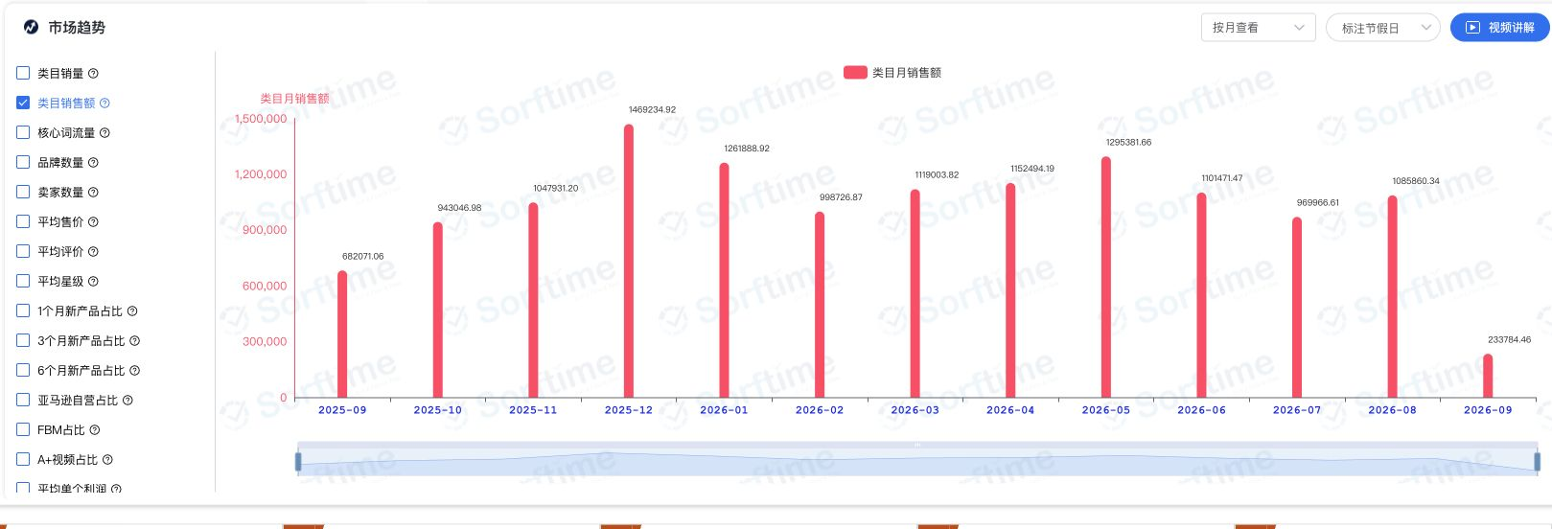

来源：9月11日Sorftime网页。2026年9月未结束；首月窗口完整性待确认。 |  |  |  |  |  |  |  |  | 纵轴为件数；自然月每日上榜商品汇总。销售额结构仍待补。

第三方逐月销量趋势（件） |  |  |  |  |  |  |  |  | Amazon自营逐月销量趋势（件）

 |  |  |  |  |  |  |  |  |  |  |  |  |  |  |  |  |  |  |  |  |  |  |  |  |  | 9月11日100款快照。预估销售额占比＝该组已知销售额÷样本已知销售额；3款金额缺失。左图为9月10日销量口径。
第三方固定样本历史销售额（欧元）
 | 第三方销售额€
2024-06 | €105,599.00
2024-07 | €249,971.00
2024-08 | €230,943.00
2024-09 | €168,053.00
2024-10 | €234,668.00
2024-11 | €329,935.00
2024-12 | €401,811.00
2025-01 | €265,790.00
2025-02 | €248,097.00
2025-03 | €279,323.00
2025-04 | €316,386.00
2025-05 | €435,147.00
2025-06 | €304,157.00
2025-07 | €420,008.00
2025-08 | €368,241.00
2025-09 | €334,729.00
2025-10 | €422,476.00
2025-11 | €547,201.00
2025-12 | €876,213.00
2026-01 | €620,484.00
2026-02 | €638,960.00
2026-03 | €599,630.00
2026-04 | €598,625.00
2026-05 | €715,878.00
2026-06 | €733,305.00
2026-07 | €564,892.00
2026-08 | €838,986.00
Amazon自营固定样本历史销售额（欧元）
 | Amazon自营销售额€
2024-06 | €92,974.00
2024-07 | €97,384.00
2024-08 | €104,355.00
2024-09 | €90,407.00
2024-10 | €129,871.00
2024-11 | €175,006.00
2024-12 | €161,633.00
2025-01 | €118,918.00
2025-02 | €113,569.00
2025-03 | €130,369.00
2025-04 | €81,491.00
2025-05 | €93,403.00
2025-06 | €93,398.00
2025-07 | €136,318.00
2025-08 | €120,629.00
2025-09 | €146,004.00
2025-10 | €175,691.00
2025-11 | €296,688.00
2025-12 | €342,565.00
2026-01 | €293,926.00
2026-02 | €215,821.00
2026-03 | €268,659.00
2026-04 | €257,845.00
2026-05 | €282,999.00
2026-06 | €279,546.00
2026-07 | €279,084.00
2026-08 | €342,253.00

 |  |  |  |  |  |  |  |  |  |  |  |  |  |  |  |  |  |  |  |  |  |  |  |  |  | 品牌 | 商品数 | 月销量 | 月销售额€ | 预估销售额占比 |  | 卖家 | 商品数 | 月销量 | 月销售额€ | 预估销售额占比
第三方固定样本74个父体。按9月3日卖家类型固定分组；非各月真实卖家身份。缺值不作零，9月未完整不展示。与上方Sorftime商品池不同，不能据此计算销售单价。 |  |  |  |  |  |  |  |  | Amazon自营固定样本25个父体。按9月3日卖家类型固定分组；非各月真实卖家身份。缺值不作零，9月未完整不展示。与上方Sorftime商品池不同，不能据此计算销售单价。
 |  |  |  |  |  |  |  |  |  |  |  |  |  |  |  |  |  |  |  |  |  |  |  |  |  | Deer & Oak | 3 | 3,640 | €69,796.08 | 7.06% |  | Amazon | 21 | 15,471 | €231,956.27 | 23.47%
 |  |  |  |  |  |  |  |  |  |  |  |  |  |  |  |  |  |  |  |  |  |  |  |  |  | WMF | 2 | 2,092 | €68,158.58 | 6.90% |  | Great Ideas | 3 | 3,640 | €69,796.08 | 7.06%
 |  |  |  |  |  |  |  |  |  |  |  |  |  |  |  |  |  |  |  |  |  |  |  |  |  | MUVELL | 1 | 1,514 | €60,484.30 | 6.12% |  | Gastro Service Profis | 1 | 1,514 | €60,484.30 | 6.12%
 |  |  |  |  |  |  |  |  |  |  |  |  |  |  |  |  |  |  |  |  |  |  |  |  |  | Culiex | 2 | 1,680 | €53,211.13 | 5.38% |  | Culiex Direct | 1 | 887 | €53,211.13 | 5.38%
 |  |  |  |  |  |  |  |  |  |  |  |  |  |  |  |  |  |  |  |  |  |  |  |  |  | Kesper | 6 | 6,992 | €47,232.95 | 4.78% |  | Bestcook DE | 5 | 1,193 | €46,680.07 | 4.72%
 |  |  |  |  |  |  |  |  |  |  |  |  |  |  |  |  |  |  |  |  |  |  |  |  |  | BESTCOOK | 5 | 1,193 | €46,680.07 | 4.72% |  | Everbrent | 3 | 2,618 | €43,758.82 | 4.43%
 |  |  |  |  |  |  |  |  |  |  |  |  |  |  |  |  |  |  |  |  |  |  |  |  |  | Blumtal | 3 | 2,618 | €43,758.82 | 4.43% |  | ACESELF-EU | 1 | 824 | €37,895.76 | 3.83%
 |  |  |  |  |  |  |  |  |  |  |  |  |  |  |  |  |  |  |  |  |  |  |  |  |  | Aceselfㅤㅤㅤㅤㅤ | 1 | 824 | €37,895.76 | 3.83% |  | MOQIULI | 4 | 2,178 | €36,448.77 | 3.69%
 |  |  |  |  |  |  |  |  |  |  |  |  |  |  |  |  |  |  |  |  |  |  |  |  |  | KIKIIKE | 2 | 1,054 | €29,855.46 | 3.02% |  | KIKIIKE-INC | 2 | 1,054 | €29,855.46 | 3.02%
 |  |  |  |  |  |  |  |  |  |  |  |  |  |  |  |  |  |  |  |  |  |  |  |  |  | Giftasy | 3 | 1,896 | €29,683.59 | 3.00% |  | Gintan DE | 1 | 1,032 | €23,674.08 | 2.40%
 |  |  |  |  |  |  |  |  |  |  |  |  |  |  |  |  |  |  |  |  |  |  |  |  |  | ROTTOGOON | 1 | 1,650 | €28,033.50 | 2.84% |  | Kitchenville Home &amp; Kitchen | 1 | 1,211 | €21,785.89 | 2.20%
 |  |  |  |  |  |  |  |  |  |  |  |  |  |  |  |  |  |  |  |  |  |  |  |  |  | Joseph Joseph | 2 | 585 | €24,864.54 | 2.52% |  | EDELHAUS DE | 2 | 459 | €21,497.05 | 2.17%

 |  |  |  |  |  |  |  |  |  |  |  |  |  |  |  |  |  |  |  |  |  |  |  |  |  | 国家/地区 | 商品数 | 月销量 | 月销售额€ | 预估销售额占比

 |  |  |  |  |  |  |  |  |  |  |  |  |  |  |  |  |  |  |  |  |  |  |  |  |  | 中国 | 47 | 16,885 | €408,206.37 | 41.30%
 |  |  |  |  |  |  |  |  |  |  |  |  |  |  |  |  |  |  |  |  |  |  |  |  |  | 未知 | 27 | 16,948 | €245,932.13 | 24.88%
 |  |  |  |  |  |  |  |  |  |  |  |  |  |  |  |  |  |  |  |  |  |  |  |  |  | 德国 | 13 | 7,059 | €185,457.84 | 18.76%
 |  |  |  |  |  |  |  |  |  |  |  |  |  |  |  |  |  |  |  |  |  |  |  |  |  | 英国 | 6 | 5,502 | €99,779.62 | 10.10%
 |  |  |  |  |  |  |  |  |  |  |  |  |  |  |  |  |  |  |  |  |  |  |  |  |  | 捷克共和国 | 2 | 459 | €21,497.05 | 2.17%
 |  |  |  |  |  |  |  |  |  |  |  |  |  |  |  |  |  |  |  |  |  |  |  |  |  | 中国香港 | 2 | 450 | €11,205.25 | 1.13%
 |  |  |  |  |  |  |  |  |  |  |  |  |  |  |  |  |  |  |  |  |  |  |  |  |  | 荷兰 | 1 | 272 | €10,333.28 | 1.05%
 |  |  |  |  |  |  |  |  |  |  |  |  |  |  |  |  |  |  |  |  |  |  |  |  |  | 毛里求斯 | 1 | 94 | €3,759.06 | 0.38%
 |  |  |  |  |  |  |  |  |  |  |  |  |  |  |  |  |  |  |  |  |  |  |  |  |  | 波兰 | 1 | 281 | €2,217.09 | 0.22%

头部与尾部｜当前销量分布 |  |  |  |  |  |  |  |  | 新品表现｜当前销售额与上架年龄

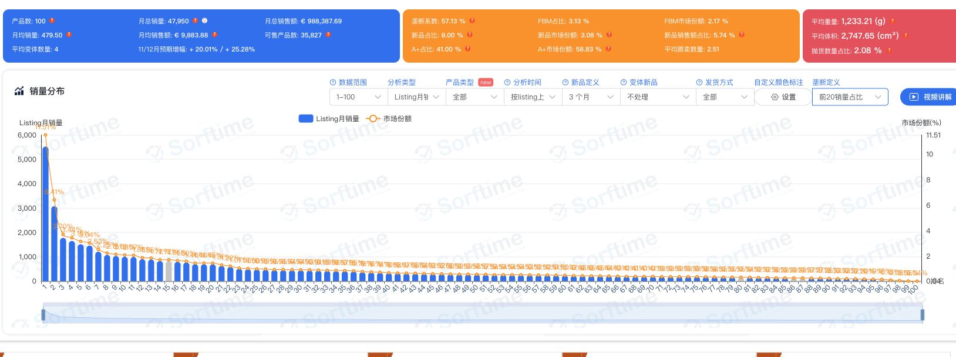
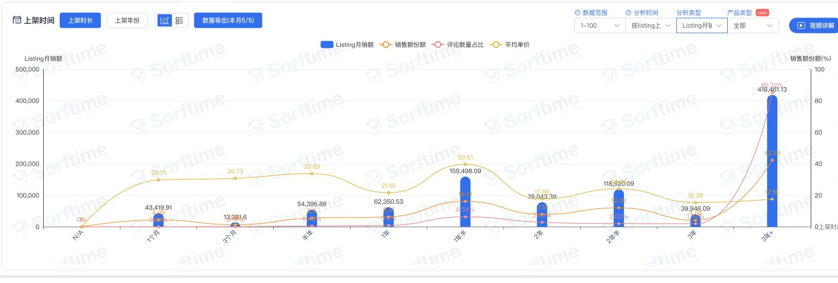

当前前20销量57.13%。固定样本历史销售额分布补图见A670；两者分开解读。 |  |  |  |  |  |  |  |  | 分析卡：3个月新品8款；逐款日期核对为12款。差异待确认，核验明细见A534。

3.买家画像（人工补充） |  |  |  |  |  |  |  |  |  |  |  |  |  |  |  |  |  |  |  |  | 用户购买属性偏好 待补——数据源：卖家精灵

受众性别分布 待补——数据源：卖家精灵 |  |  |  |  |  |  |  |  | 受众年龄分布 待补——数据源：卖家精灵

访客国家及地区分布 待补——数据源：卖家精灵 |  |  |  |  |  |  |  |  | 跨网站浏览重合 待补——数据源：卖家精灵

交叉浏览历史变化 待补——数据源：卖家精灵 |  |  |  |  |  |  |  |  | 受众兴趣分布 待补——数据源：卖家精灵 |  |  |  |  |  |  |  |  |  |  |  | 待补——数据源：卖家精灵

受众常访问网站 待补——数据源：卖家精灵 |  |  |  |  |  |  |  |  | 网站流量渠道结构 待补——数据源：卖家精灵

24个模块：完整8项，部分完成5项，待补11项（含9项人工画像）。第三方、自营趋势按确认改用插件逐月销量原图。

宏观销量、品牌及卖家趋势 |  |  |  |  | 完成 |  | A4 |  | 2019—2026图保留；精确数据复核2024-09—2026-08。
2026较2025月度同比 |  |  |  |  | 完成 |  | Q4 |  | 仅比较1—8月；9月未结束。
2025较2024月度同比 |  |  |  |  | 部分完成 |  | AA4 |  | 固定样本2025较2024已补6—12月配对同比。缺2024年1—5月；不是类目总量同比。
2024较2023月度同比 |  |  |  |  | 待补 |  | AF4 |  | 原2024较2023表已按用户要求改为2025较2024固定样本同比；2023数据不再作为本表待补项。
大盘销售额趋势 |  |  |  |  | 完成 |  | A24 |  | 原图A24；首尾月份可能不完整，不与旧快照混算。
第三方与自营销售结构趋势 |  |  |  |  | 部分完成 |  | J24 |  | 已补12个月自营、第三方、其他销量份额（A490）；逐月销售额结构仍缺。
第三方逐月销量趋势 |  |  |  |  | 完成 |  | A40 |  | 按用户确认改用销量：插件原图仅显示第三方两种配送方式；2025-09至2026-08。
Amazon自营逐月销量趋势 |  |  |  |  | 完成 |  | J40 |  | 按用户确认改用销量：插件原图仅显示自营；2025-09至2026-08。图中无同比线。
品牌竞争结构 |  |  |  |  | 完成 |  | A56 |  | 分日期展示；销售额表位于AA54:AE67。
卖家竞争结构 |  |  |  |  | 完成 |  | A64 |  | 分日期展示；销售额表位于AG54:AK67。
卖家国家及地区分布 |  |  |  |  | 完成 |  | A72 |  | 未知归属单列，不推定为德国；表在AA71:AE86。
配送方式历史变化 |  |  |  |  | 部分完成 |  | A80 |  | 历史销量份额已导出（A490）；FBA、FBM、自营和其他单列，未混算销售额。
头部与尾部产品竞争趋势 |  |  |  |  | 部分完成 |  | A88 |  | 补固定样本有值父体的前20/尾部销售额趋势（A670）。不是历史类目榜单，类目大盘口径仍缺。
新品表现趋势 |  |  |  |  | 部分完成 |  | J88 |  | 12款日期核验及明细见A534；与分析卡8款不一致。缺固定新品定义的历史销售额。
受众性别分布 |  |  |  |  | 待补（人工） |  | A105 |  | 待补——数据源：卖家精灵
受众年龄分布 |  |  |  |  | 待补（人工） |  | J105 |  | 待补——数据源：卖家精灵
访客国家及地区分布 |  |  |  |  | 待补（人工） |  | A123 |  | 待补——数据源：卖家精灵
跨网站浏览重合 |  |  |  |  | 待补（人工） |  | J123 |  | 待补——数据源：卖家精灵
交叉浏览历史变化 |  |  |  |  | 待补（人工） |  | A138 |  | 待补——数据源：卖家精灵
受众兴趣分布 |  |  |  |  | 待补（人工） |  | J138 |  | 待补——数据源：卖家精灵
受众常访问网站 |  |  |  |  | 待补（人工） |  | A153 |  | 待补——数据源：卖家精灵
网站流量渠道结构 |  |  |  |  | 待补（人工） |  | J153 |  | 待补——数据源：卖家精灵
产业链分析 |  |  |  |  | 待补 |  | V22 |  | 缺切菜板供应商、产区及材料供给证据；未做成本测算。
用户购买属性偏好 |  |  |  |  | 待补（人工） |  | V103 |  | 待补——数据源：卖家精灵

类目历史数据｜Sorftime德国站节点3177921031。月销量与份额来自接口；销售额来自原切菜板同比截图。不同维度未交叉相乘。

月份 | 月销量（件） | 销售额（欧元） | 自营销售额份额 | 前三商品销售额份额 | 新品销售额份额（定义待确认） | 平均品牌数 | 平均卖家数 | 销量同比 | 销售额同比 | 月份状态
2024-09 | 32,377 |  | 14.14% | 15.58% | 12.98% | 77 | 73 |  |  | 完整月
2024-10 | 36,817 |  | 19.53% | 14.74% | 10.81% | 75 | 69 |  |  | 完整月
2024-11 | 47,499 |  | 21.21% | 13.37% | 7.07% | 75 | 69 |  |  | 完整月
2024-12 | 57,901 |  | 17.58% | 16.71% | 6.08% | 73 | 69 |  |  | 完整月
2025-01 | 40,534 | €900,076.31 | 17.17% | 13.93% | 8.68% | 76 | 69 |  |  | 完整月
2025-02 | 36,545 | €805,844.74 | 15.90% | 11.80% | 9.82% | 75 | 71 |  |  | 完整月
2025-03 | 39,843 | €846,326.30 | 18.28% | 15.28% | 9.68% | 77 | 69 |  |  | 完整月
2025-04 | 37,378 | €771,102.08 | 19.88% | 15.44% | 8.78% | 77 | 70 |  |  | 完整月
2025-05 | 49,185 | €906,206.37 | 19.99% | 17.24% | 5.97% | 76 | 68 |  |  | 完整月
2025-06 | 34,736 | €659,987.81 | 21.67% | 14.37% | 7.60% | 74 | 64 |  |  | 完整月
2025-07 | 41,030 | €764,333.12 | 21.65% | 13.63% | 8.26% | 74 | 63 |  |  | 完整月
2025-08 | 38,937 | €726,359.62 | 21.64% | 15.38% | 8.39% | 72 | 61 |  |  | 完整月
2025-09 | 40,875 | €803,473.08 | 24.34% | 14.14% | 7.40% | 70 | 60 | 26.25% |  | 完整月
2025-10 | 48,860 | €943,046.98 | 27.90% | 12.02% | 5.94% | 71 | 58 | 32.71% |  | 完整月
2025-11 | 54,711 | €1,047,931.20 | 29.17% | 14.33% | 6.44% | 69 | 57 | 15.18% |  | 完整月
2025-12 | 72,578 | €1,469,234.92 | 22.18% | 18.13% | 8.29% | 71 | 61 | 25.35% |  | 完整月
2026-01 | 61,381 | €1,261,888.92 | 22.08% | 14.45% | 7.68% | 76 | 64 | 51.43% | 40.20% | 完整月
2026-02 | 48,373 | €998,726.87 | 19.95% | 12.66% | 6.89% | 77 | 64 | 32.37% | 23.94% | 完整月
2026-03 | 53,855 | €1,119,003.82 | 18.29% | 12.84% | 7.87% | 79 | 65 | 35.17% | 32.22% | 完整月
2026-04 | 52,690 | €1,152,494.19 | 19.84% | 11.49% | 9.57% | 78 | 66 | 40.97% | 49.46% | 完整月
2026-05 | 62,954 | €1,295,381.66 | 18.10% | 16.68% | 9.42% | 77 | 66 | 27.99% | 42.95% | 完整月
2026-06 | 50,629 | €1,101,471.47 | 19.79% | 15.19% | 9.43% | 76 | 64 | 45.75% | 66.89% | 完整月
2026-07 | 49,969 | €969,966.61 | 18.72% | 14.15% | 9.16% | 76 | 66 | 21.79% | 26.90% | 完整月
2026-08 | 51,211 | €1,085,860.34 | 20.41% | 19.00% | 9.14% | 77 | 66 | 31.52% | 49.49% | 完整月

口径核对：2026年8月类目趋势为51,211件；历史区间报告返回190款、61,252件；两者不合并。2026年9月未结束，不参与完整月比较。新品接口未说明90天/其他年龄界限，份额仅按原字段展示。

9月11日接口独立快照｜100款；合计47,950件、€988,387.69。未与9月10日网页图合并。
商品编号 | 品牌 | 卖家 | 卖家国家/地区 | 月销量 | 月销售额（欧元） | 上架日期 | 评分数 | 配送原字段 | 商品标题 | 数据来源
B01CR1L1GQ | Kesper | Amazon | 未知 | 5,519 | €29,305.89 | 2017-01-25 | 2,409 | FBA | KESPER | Sorftime 2026-09-11
B092JPBC1H | Deer & Oak | Great Ideas | 英国 | 3,075 | €52,121.25 | 2021-09-07 | 7,851 | FBA | Deer & Oak Schneidebrett Bambus XXL 44x30 x2 cm, vorgeölt | Sorftime 2026-09-11
B07TV8S14K | WMF | Amazon | 未知 | 1,775 | €63,882.25 | 2019-10-09 | 3,858 | AmzFBA | WMF Schneidebrett Holz groß massiv 40 x 32 x 4 cm, Holz, Akazienholz, klingenschonend, große Arbeitsfläche, Küchenbrett, Stirnholzoptik, Gummierte Füße | Sorftime 2026-09-11
B0FCMB514Z | ROTTOGOON | Amazon | 未知 | 1,650 | €28,033.50 | 2025-06-11 | 9,194 | AmzFBA | ROTTOGOON Schneidebrett Kunststoff Set mit Saftrille für Küche, Schwarz | Sorftime 2026-09-11
B0D7HSM67V | MUVELL | Gastro Service Profis | 德国 | 1,514 | €60,484.30 | 2024-06-26 | 475 | AmzFBA | Muvell stabiles Schneidebrett Kunststoff | Sorftime 2026-09-11
B0DP38VJGG | Blumtal | Everbrent | 德国 | 1,458 | €21,855.42 | 2025-03-19 | 397 | AmzFBA | Blumtal Schneidebrett Kunststoff groß 40 x24,5 cm 2er Set - Schneidebretter + Saftrillen & Griff - Cutting Board - Schneidbrett BPA frei und spülmaschinenfest - Küchenbrett Grau | Sorftime 2026-09-11
B0B57MR2JJ | Kitchenville | Kitchenville Home &amp; Kitchen | 英国 | 1,211 | €21,785.89 | 2022-10-27 | 4,887 | AmzFBA | Kitchenville Glasschneidebrett 40×30 cm – Hygienisches Schneidebrett aus gehärtetem Glas – Hitzebeständig, Kratzfest & Rutschfest – Glasplatte für die Küche – Transparentes Design | Sorftime 2026-09-11
B0D8FKBN65 | Giftasy | MOQIULI | 中国 | 1,079 | €15,580.76 | 2024-07-26 | 724 | AmzFBA | Giftasy Hochzeitstag Geschenke für Männer - Bambus Schneidebrett, Jahrestag Geschenk für ihn, Geschenk Ehemann Geburtstag, Geschenk Ehemann Weihnachten, Weihnachtsgeschenke für Ehemann | Sorftime 2026-09-11
B0D93F12NV | Gintan | Gintan DE | 中国 | 1,032 | €23,674.08 | 2024-07-16 | 4,384 | AmzFBA | Gintan 2 Pack Flexibles TPU Schneidebrett, BPA-frei, mit Messer- und Saftrille, kratzfeste flexible Schneidebretter für die Küche, spülmaschinenfest, griffiger Griff, rutschfest (Grau+Green) | Sorftime 2026-09-11
B0BRNP6QXB | Aututer | Aututerm | 中国 | 1,000 | €16,980.00 | 2023-02-10 | 625 | AmzFBA | Aututer Schneidebrett Set 3er Weizenstroh Saftrille spülmaschinenfest | Sorftime 2026-09-11
B000P0YTXE | Silit | Amazon | 未知 | 991 | €15,816.36 | 2014-05-02 | 2,455 | FBA | Silit Schneidebrett 38 x 25 cm rechteckig, Kunststoff, Tranchierbrett mit Saftrillen, praktischer Griff, spülmaschinengeeignet, klingenschonend | Sorftime 2026-09-11
B079YCKPYW | Blumtal | Everbrent | 德国 | 903 | €18,050.97 | 2018-05-07 | 7,055 | AmzFBA | Blumtal Schneidebrett aus 100% Bambus - antiseptisches Holz-Brett mit Saftrille, Holz-Brettchen, 45x30 x2cm | Sorftime 2026-09-11
B0FJR2M8F4 | Culiex | Culiex Direct | 中国 | 887 | €53,211.13 | 2025-09-29 | 457 | AmzFBA | Holzfaser Schneidebrett 2er-Pack, Spülmaschinenfest Composite Cutting Board | Sorftime 2026-09-11
B0FVYFBN8G | iWangDunD | jiujiangshiwangdundundianzishangwuyouxiangongsi | 中国 | 827 | €19,384.88 | 2025-11-21 | 121 | AmzFBA | 3PCS Schneidebrett Titan,BPA-freies Doppelseitiges Lebensmittel Titanium Cutting Board,S316 Schneidebrett Edelstahl,für Fleisch, Brot, Gemüse & Obst (S+M+L) | Sorftime 2026-09-11
B0H8YJD6DL | Aceselfㅤㅤㅤㅤㅤ | ACESELF-EU | 中国 | 824 | €37,895.76 | 2026-08-14 | 5 | AmzFBA | Titan Schneidebrett Set 3 Stück, Spülmaschinenfest, Rutschfest & Langlebig | Sorftime 2026-09-11
B0FJR23VWK | Culiex | N/A | 未知 | 793 | €0.00 | 2025-09-29 | 143 | Unknown | Holzfaser Schneidebrett 2er-Pack, Spülmaschinenfest Composite Chopping Board, Hohe Dichte, Ungiftig, BPA-frei, Rutschfeste Füße, Klingenschonend | Sorftime 2026-09-11
B09PN2V36H | Victorinox | Amazon | 未知 | 766 | €11,811.72 | 2022-03-11 | 577 | AmzFBA | Victorinox Schneidebrett, Klingenschonend, Spülmaschinenfest, XS, Schwarz | Sorftime 2026-09-11
B0DZVK3RXR | KIKIIKE | KIKIIKE-INC | 中国 | 700 | €19,593.00 | 2025-05-08 | 1,087 | AmzFBA | Titan-Schneidebrett, doppelseitig, reines Titan, Schneidebretter für die Küche, lebensmittelecht, Rutschfest, auslaufsicher, langlebig und leicht zu reinigen | Sorftime 2026-09-11
B0FGJ41MY5 | Giftasy | MOQIULI | 中国 | 698 | €12,557.02 | 2025-07-21 | 410 | AmzFBA | Giftasy 50 Geburtstag Mann - Graviertes Bambus Schneidebrett, Geschenke zum 50 Geburtstag Mann | Sorftime 2026-09-11
B0F4CKS1FV | KIMIUP | zhimaotech | 中国 | 694 | €9,223.26 | 2025-06-05 | 1,102 | AmzFBA | KIMIUP Schneidebrett Kunststoff, 3 Stück, BPA-freie, Spülmaschinenfest | Sorftime 2026-09-11
B0GZ7GFCHJ | Fegat | WuLu-UK | 中国 | 630 | €12,278.70 | 2026-05-13 | 246 | AmzFBA | 3Stück Titan Schneidebrett, Edelstahl Schneidbretter BPA-frei Lebensmittel | Sorftime 2026-09-11
B071NG664G | Kesper | Amazon | 未知 | 587 | €12,743.77 | 2017-06-15 | 292 | AmzFBA | KESPER | Profi-Schneidbrett, Material: Akazienholz (Stirnholz), Maße: 42 x 30 x 4 cm, Farbe: Braun, Natur | 28151 | Sorftime 2026-09-11
B07FSSYLVM | Chef Aid | Amazon | 未知 | 513 | €2,734.29 | 2018-12-16 | 4,870 | AmzFBA | Chef Aid Schneidebrett Kunststoff Weiß 35 x 24 cm Rutschfest Spülmaschinenfest mit Griff Küchenbrett Frühstücksbrettchen | Sorftime 2026-09-11
B09TKNH11V | Hanseküche | SK HANSE Trading | 德国 | 496 | €6,919.20 | 2022-06-15 | 263 | AmzFBA | Hanseküche Wiegemesser mit Brett – FSC®-zertifiziert – Doppelseitiges Kräutermesser, Biegemesser aus scharfem Edelstahl mit Schneidebrett Akazienholz Kräuter und Gewürze, Pizzaschneider, Kräuterschere | Sorftime 2026-09-11
B0FJY8JTKW | LARHN | LARHN | 英国 | 481 | €5,747.95 | 2025-09-01 | 310 | AmzFBA | LARHN Bambus Schneidebrett Holz mit Griff & Saftrille - 38,5x25x2 cm | Sorftime 2026-09-11
B08YNB45N4 | Moritz & Moritz | Amazon | 未知 | 473 | €6,144.27 | 2021-08-25 | 786 | AmzFBA | Moritz & Moritz 2x Schneidebrett Kunststoff Set in Granit Optik - 25 x 15 cm - Schneidebretter BPA frei - Frühstücksbrettchen - Schneidebrett Set hygienisch und spülmaschinenfest | Sorftime 2026-09-11
B0G64SWBWL | BESTCOOK | Bestcook DE | 中国 | 457 | €12,791.43 | 2026-01-23 | 124 | AmzFBA | Schneidebrett Holzfaser Küche, Spülmaschinenfest Composite Cutting Board | Sorftime 2026-09-11
B0DTK4ZCW5 | Gleevara | CSHQ | 中国 | 456 | €6,835.44 | 2025-02-20 | 96 | AmzFBA | Rentner Geschenk Frau Mann, Bambus Schneidebrett mit Sprüchen | Sorftime 2026-09-11
B0996212XY | Moritz & Moritz | Amazon | 未知 | 453 | €7,696.47 | 2021-11-05 | 2,208 | AmzFBA | Moritz & Moritz 4x Frühstücksbrettchen mit Ständer 20,5 x 14,5 cm - Spülmaschinenfest - Schneidebrett Kunststoff Set mit Ständer - Brettchen mit Ständer - Frühstücksbrettchen Bunt - Brettchen Set | Sorftime 2026-09-11
B09SNNRB6Q | DIFULI | Keshimanshop | 中国 | 452 | €6,775.48 | 2022-03-24 | 1,504 | AmzFBA | DIFULI Schneidebrett Set 3-teilig Granitoptik, 100% Rutschfeste Aufkleber und Saftkanal, BPA-Free, mit Griff Schneidebretter Kunststoff Antibakteriell, Küchenzubehör, Küchen Gadgets, Küchenhelfer | Sorftime 2026-09-11
B0GZZ3CTHB | Giftota | Giftota Offiziell | 中国 | 445 | €3,555.55 | 2026-06-17 | 51 | AmzFBA | Giftota Einschulung Geschenk für Schulkinder | Sorftime 2026-09-11
B0GKQK28YC | HOCKER HOME | HOCKER HOME | 德国 | 437 | €13,088.15 | 2026-02-20 | 57 | AmzFBA | Edelstahl Schneidebrett 30 x21 cm - glatt, Made in Germany | Sorftime 2026-09-11
B0DPDKLHYM | Bafeil | Bafeil | 中国 | 429 | €9,734.01 | 2025-02-09 | 425 | AmzFBA | Bafeil Titan Schneidebrett Set 3 Stück - 316 Edelstahl Schneidebrett | Sorftime 2026-09-11
B0D54DYV48 | Feuerfest 123 GmbH | Feuerfest 123 | 德国 | 420 | €20,155.80 | 2024-05-29 | 366 | FBM | Arbeitsplatte Knetbrett Edelstahl [70 x50 cm] - Für Kneten, Schneiden & Backen - Küchenplatte mit Anschlagkante - Auch als Nudelbrett, Backbrett, Teigbrett - Schneidebrett Platte Küche | Sorftime 2026-09-11
B07CYXK3T3 | Furniture Clinic | Furniture Clinic Deutschland | 德国 | 417 | €5,400.15 | 2018-12-16 | 5,944 | AmzFBA | Schneidebrett-Öl - Premium-Mineralöl-Holz in Lebensmittelqualität zum Schutz und zur Restaurierung von Holzschneidebrettern, Metzgerblöcken und Arbeitsplatten - 250 ml | Sorftime 2026-09-11
B0GK6N6YKB | Tosean | zhou he yan | 中国 | 406 | €8,115.94 | 2026-02-21 | 37 | AmzFBA | Tosean Edelstahl-Schneidebrett 30 x 40cm,Küche Schneidbrettchen,Schweres Schneidebrett zum Kochen, Backen Brot Restaurant zum Kneten, für Fleisch, Gemüse für Küche Bar | Sorftime 2026-09-11
B0GYSSGSBS | Deer & Oak | Great Ideas | 英国 | 377 | €6,028.23 | 2026-05-26 | 112 | AmzFBA | Deer & Oak Glas-Schneidebrett 40 x30 cm, hitzebeständiges Hartglas | Sorftime 2026-09-11
B07YH19K5N | Joseph Joseph | Amazon | 未知 | 363 | €21,845.34 | 2020-01-27 | 3,244 | AmzFBA | Joseph Joseph Folio Großes Schneidebrettset mit Etui, farblich gekennzeichnete Bretter zur organisierten Aufbewahrung in der Küche, 4-teiliges Set graphit, 35.7cm X 26.2cm - Große | Sorftime 2026-09-11
B0DS5TTLB2 | KIKIIKE | KIKIIKE-INC | 中国 | 354 | €10,262.46 | 2025-03-24 | 2,428 | AmzFBA | Titan-Schneidebrett Neues Upgrade, 100% Reines Titan, Schneidebretter für die Küche, Doppelseitig, Lebensmittelecht, Antihaftbeschichtet, Langlebig und Leicht zu Reinigen (39 x 28 cm) | Sorftime 2026-09-11
B0D5BDL8BT | OTOTO | okluge | 德国 | 334 | €14,094.80 | 2025-10-01 | 1,042 | FBM | Batty OTOTO Schneidebrett – Schneidebretter aus Holz und Kunststoff für Küche, lustige und gruselige Küchenhelfer, Einweihungsgeschenk & Gothic-Geschenke, spülmaschinenfest (Fledermaus, Kunststoff) | Sorftime 2026-09-11
B0DX5KBMCX | AKINOYAMA | AKINOYAMA | 中国 | 328 | €5,011.84 | 2025-02-25 | 367 | AmzFBA | AKINOYAMA TPU Schneidebrett L BPA-frei spülmaschinenfest rutschfest | Sorftime 2026-09-11
B008I2HHC6 | Kesper | Amazon | 未知 | 322 | €3,725.54 | 2015-08-15 | 1,444 | FBA | KESPER | Sorftime 2026-09-11
B00I3YHJO0 | WMF | Amazon | 未知 | 317 | €4,276.33 | 2014-06-22 | 1,063 | AmzFBA | WMF Touch Schneidebrett Kunsstoff 32 x 20 cm, Tranchierbrett mit Saftrille, Küchenbrett klingenschonend, schwarz | Sorftime 2026-09-11
B0FRMBSSPH | Tulolvae | Welsky | 中国 | 308 | €2,922.92 | 2025-11-18 | 277 | AmzFBA | Papa Geschenk, Bambus Schneidebrett für Bester Papa | Sorftime 2026-09-11
B0G5WMJ491 | BESTCOOK | Bestcook DE | 中国 | 296 | €8,285.04 | 2026-03-21 | 114 | AmzFBA | Schneidebrett Holzfaser mit Saftrille, Spülmaschinenfest Schneidebretter | Sorftime 2026-09-11
B07D9Z89WC | HENDI | Amazon | 未知 | 296 | €3,626.00 | 2019-08-20 | 357 | AmzFBA | HENDI Schneidebrett, HACCP, 450 x300 x(H)13mm, HPDE, weiß | Sorftime 2026-09-11
B0DP3DDM89 | EDELHAUS | EDELHAUS DE | 捷克共和国 | 286 | €12,855.70 | 2024-11-27 | 599 | AmzFBA | EDELHAUS Schneidebrett Holz 3er Set Holzschneidebrett aus Massiver Akazie | Sorftime 2026-09-11
B0DNZG4K2L | Joyvado | MOQIULI | 中国 | 282 | €6,765.18 | 2025-02-05 | 263 | AmzFBA | Rosenhochzeit Geschenke, Romantisches Geschenk zum 10. Hochzeitstag, Bambus-Schneidebrett zur Feier der 10 Jahre Ehe | Sorftime 2026-09-11
B004BKYIQC | ZELLER PRESENT SCHÖNER LEBEN. PRAKTISCH WOHNEN. | Astra DE | 波兰 | 281 | €2,217.09 | 2014-04-05 | 1,165 | AmzFBA | Zeller 26204 Glasschneidebrettchen-Set, 2-tlg., ca. 25 x 15 cm, Sicherheitsglas, Küchenhelfer, Glasbrettchen | Sorftime 2026-09-11
B008DAO0RS | Kesper | N/A | 未知 | 279 | €0.00 | 2012-07-09 | 5,460 | Unknown | KESPER | Multi-Glasschneideplatte, Material: Glas, Maße: 52 x 30 x 0,8 cm, Motiv: Schiefer, Farbe: Dunkelgrau | 36523 13 | Sorftime 2026-09-11
B0FLXV8ZXD | Matakumi | Kranis B.V. | 荷兰 | 272 | €10,333.28 | 2025-08-15 | 197 | AmzFBA | Matakumi Holzschneidebrett – Schneidebrett aus Holz aus Akazie mit Seitengriffen, Saftrille und Stirnholzfläche zum Schutz der Messerklingen – Beidseitig Holzbrett (40 x 30 x 3 cm) | Sorftime 2026-09-11
B0F31VPMSL | ZWILLING | Better Kitchen | 德国 | 261 | €10,205.10 | 2025-05-22 | 127 | FBM | ZWILLING Schneidbrett mit Saftrille, Fiberholz, Spülmaschinenfest, Rutschfest, 31 x 21 cm, Schwarz | Sorftime 2026-09-11
B0D4QVGPJY | Gleevara | CSHQ | 中国 | 261 | €3,390.39 | 2024-06-06 | 227 | AmzFBA | Oma Geschenk, Geschenke für Oma, Bambus Schneidebrett | Sorftime 2026-09-11
B0GWLQZZJC | Giftota | Giftota Offiziell | 中国 | 259 | €5,695.41 | 2026-06-05 | 10 | FBA | Giftota Einzugsgeschenke zum Einzug – Geschenk neues Zuhause mit graviertem Holzschneidebrett, Baumwolle Küchentuch & Kochlöffel Herz - Geschenk zur Hauseinweihung, Wohnung & Richtfest | Sorftime 2026-09-11
B0DP6Z1RTT | Blumtal | Everbrent | 德国 | 257 | €3,852.43 | 2024-12-12 | 397 | AmzFBA | Blumtal Frühstücksbrettchen 6er Set aus Bambus - 22x14x0,8 cm Frühstücksbretter - antibakterielles Holzbrettchen - Frühstücksbrettchen - Brotzeitbrett - Schneidebrett | Sorftime 2026-09-11
B0GX9J22ND | Kuppels | Amefa - wir lieben Bestecke | 德国 | 254 | €7,086.60 | 2026-04-27 | 35 | AmzFBA | Kuppels NERO Schneidebrett mit Saftrille, 37x27,5 cm, rutschfest | Sorftime 2026-09-11
B0CMWQNS7X | Sibosen | Sibosen DE | 中国 | 250 | €5,495.00 | 2024-01-12 | 391 | AmzFBA | Edelstahl-Schneidebrett 30 x 40cm,Küche Schneidbrettchen,Schweres Schneidebrett zum Kochen, Backen Brot Restaurant zum Kneten, für Fleisch, Gemüse für Küche Bar | Sorftime 2026-09-11
B0H1C54HD6 | Xuniea | Yanyhhng | 中国 | 249 | €5,724.51 | 2026-06-16 | 8 | AmzFBA | Xuniea Hochzeitsgeschenke für Brautpaar Einzugsgeschenke | Sorftime 2026-09-11
B0G13Y3GX1 | ADIVO | Yeaday | 中国香港 | 245 | €8,952.30 | 2025-12-08 | 187 | AmzFBA | adivo Titan-Schneidebrett aus 100% Reintitan, Hygienisch & Pflegeleicht | Sorftime 2026-09-11
B0DXDYL9KH | Apjielop | zhquanlai | 中国 | 238 | €3,091.62 | 2025-03-22 | 93 | AmzFBA | Geschenke für Oma - Bambus Schneidebrett Geburtstagsgeschenke für Oma, Geschenk Oma Geburtstag, Beste Oma Geschenke, Muttertagsgeschenk | Sorftime 2026-09-11
B07DQWDM94 | ZELLER PRESENT SCHÖNER LEBEN. PRAKTISCH WOHNEN. | Amazon | 未知 | 224 | €1,503.04 | 2018-07-10 | 6,039 | AmzFBA | Zeller 26147 Schneidebrett, Kunststoff, Hellgrau, ca. 25 x 15 cm | Sorftime 2026-09-11
B0B1DTQH56 | Joseph Joseph | Amazon | 未知 | 222 | €3,019.20 | 2022-06-04 | 2,672 | AmzFBA | Joseph Joseph Chop2Pot Plus Faltbares Schneidebrett , grün, Regulär | Sorftime 2026-09-11
B0H71GC6ZK | Barhon | Annwer EUR | 中国 | 217 | €3,035.83 | 2026-07-03 | 38 | AmzFBA | Barhon Titan Schneidebrett Doppelseitig 40 x27cm, Hygienisches Küchenbrett mit Saftrille & Knoblauchreibe, Geruchsneutrales Schneidbrett für Fleisch & Gemüse, Spülmaschinenfest, Weiß | Sorftime 2026-09-11
B0GTDHGNMR | CheriGift | LDJCCEU | 中国 | 216 | €3,691.44 | 2026-05-23 | 11 | AmzFBA | CheriGift Geschenke für Männer, Grill Bambus Schneidebrett für Männer, Lustige Geschenke für Papa Opa Geburtstag Vatertagsgeschenk | Sorftime 2026-09-11
B0BLKCTPT2 | MOHA 24 | Olivenholz 24 | 未知 | 212 | €5,289.40 | 2022-11-05 | 225 | AmzFBA | Brett aus Olivenholz, Olivenholzbrett Schneidebrett, Holzbrett, Frühstücksbrett, Steakbrett, Naturschnitt | Sorftime 2026-09-11
B0DS8SJ8SH | YVCVQKUC | SURTIN | 中国香港 | 205 | €2,252.95 | 2025-01-13 | 239 | FBA | 4er-Set Schneidebretter mit Sockel, doppelseitige Kunststoff-Schneidebretter, schneidebrett set, küchenbrett, frühstücksbrettchen set, 28 x 18 cm | Sorftime 2026-09-11
B0DRPNWWW2 | LOCO BIRD | Sidorenko | 德国 | 198 | €3,166.02 | 2025-01-02 | 159 | AmzFBA | Loco Bird Frühstücksbrettchen Spülmaschinenfest - Brettchen 25x16cm | Sorftime 2026-09-11
B0DHY2HQXK | TESSTSY | XJRMY | 中国 | 198 | €1,978.02 | 2024-11-25 | 297 | AmzFBA | 2 Stück Schneidebrett Edelstahl 14,5cm x 23,5cm Titanium Schneidebrett | Sorftime 2026-09-11
B0D5DFKWTD | Kesper | Amazon | 未知 | 196 | €978.04 | 2024-05-31 | 40 | AmzFBA | KESPER | Sorftime 2026-09-11
B000UPC46S | ZWILLING | Amazon | 未知 | 195 | €7,993.05 | 2011-03-25 | 2,956 | AmzFBA | ZWILLING Schneidbrett mit Saftrille, Massives Bambus-Holz, Beidseitig Nutzbar, 36 x 25,5 x 3 cm, Braun | Sorftime 2026-09-11
B0FZ9159SV | BESTCOOK | Bestcook DE | 中国 | 189 | €12,661.11 | 2025-11-05 | 242 | FBA | BESTCOOK Holzfaser Schneidebrett 3er-Set, Spülmaschinenfest Chopping Board | Sorftime 2026-09-11
B0FN7QSJHT | AKINOYAMA | AKINOYAMA | 中国 | 188 | €3,833.32 | 2025-10-24 | 71 | AmzFBA | AKINOYAMA TPU Schneidebrett 2er Set flexibel BPA-frei mit Saftrille | Sorftime 2026-09-11
B0DS69SZH1 | Deer & Oak | Great Ideas | 英国 | 188 | €11,646.60 | 2025-04-15 | 471 | AmzFBA | Deer & Oak Schneidebrett Bambus XXXL 60 x40 x3,2 cm, doppelseitig | Sorftime 2026-09-11
B07D9XP5W4 | HENDI | Amazon | 未知 | 188 | €1,964.60 | 2018-07-26 | 288 | AmzFBA | HENDI Schneidebrett, HACCP, GN1/2, 325x265x(H)12mm, HPDE, grün | Sorftime 2026-09-11
B084JFC46B | Relaxdays | Amazon | 未知 | 186 | €3,210.36 | 2020-02-26 | 783 | AmzFBA | Relaxdays Tranchierbrett Bambus, Anschlagkante, Saftrille, Schneidebrett Küche, antibakteriell, natur, 3.5 x 45 x 35 cm, Hellbraun | Sorftime 2026-09-11
B0FX8LP359 | Luckwaii | jianhangxiaodian | 中国 | 181 | €3,075.19 | 2025-10-24 | 108 | AmzFBA | Luckwaii Edelstahl Schneidebrett mit Anschlagkante 30 x 40 cm Arbeitsplatte | Sorftime 2026-09-11
B0GWRD2C1L | EDELHAUS | EDELHAUS DE | 捷克共和国 | 173 | €8,641.35 | 2026-05-16 | 45 | AmzFBA | EDELHAUS Schneidebrett Holz 3er Set Akazie, Holzschnedebrett mit Saftrille | Sorftime 2026-09-11
B0DSHMJ5LM | Funnity | NEWRAINYOUDS LIMITED | 英国 | 170 | €2,449.70 | 2025-02-24 | 257 | AmzFBA | Funnity Doppelseitiges Edelstahl-Schneidebrett SUS316, 2er-Set | Sorftime 2026-09-11
B0FJ21FKCJ | QOOSIKICC | Shenzhen Mingrisheng Electronic Commerce Co., Ltd. | 中国 | 169 | €1,450.02 | 2025-08-05 | 219 | AmzFBA | 1 Stück Titan Schneidebrett Edelstahl Schneidebrett Titanium Cutting Boards, Doppelseitiges Metall Schneidebretter, Stainless Steel Cutting Board für Fleisch, Brot, Gemüse & Obst(30 x 20cm) | Sorftime 2026-09-11
B0HFHL3Y37 | CUBTEM | Zbrain EU | 中国 | 167 | €4,507.33 | 2026-08-24 | 17 | AmzFBA | 3er-Set Titan Schneidebrett, doppelseitig, aus S316 Edelstahl, BPA-frei | Sorftime 2026-09-11
B0CX8SXN2Z | Juratar | ToMEET | 中国 | 162 | €2,428.38 | 2024-03-30 | 210 | FBA | Praktisches Mama Geschenk – Schneidebrett für Mama Geschenk Geburtstag | Sorftime 2026-09-11
B0F9GG5WHL | Goeasyoii | Goeasywell | 中国 | 153 | €10,096.47 | 2025-07-08 | 49 | AmzFBA | Edelstahl Schneidebrett, Arbeitsplatte Knetbrett Edelstahl Für Kneten & Backen, Küchenplatte, Nudelbrett, Backbrett, Teigbrett mit Anschlagkante, Schneidebretter Metal zum Kneten Küche (50X70cm) | Sorftime 2026-09-11
B0F8HXGCX4 | PRSTENLY | Qiushi EU | 中国 | 152 | €2,020.08 | 2025-05-27 | 153 | AmzFBA | PRSTENLY Geschenk für Ihn Sie, Hochzeitstagsgeschenke für Männer Frauen | Sorftime 2026-09-11
B07FVZQRRD | Tasty | Amazon | 未知 | 146 | €1,166.54 | 2021-05-04 | 619 | AmzFBA | Tasty Bambus-Schneidebrett – 35,5x25x1,2cm – Ideal zum Schneiden von Brot, Obst, Gemüse – Robust & Stylisch mit Farbkante – Braun/Grau | Sorftime 2026-09-11
B0GTYXR4VF | BESTCOOK | Bestcook DE | 中国 | 141 | €6,343.59 | 2026-08-13 | 51 | FBA | Schneidebrett aus Holzfaser 2er-Set, Spülmaschinenfest, BPA-frei, Ungiftig | Sorftime 2026-09-11
B0H1HYR6Y9 | Kassiwealt | Kassiwealt | 中国 | 139 | €3,612.61 | 2026-08-16 | 6 | AmzFBA | Doppelseitiges Schneidebrett aus Edelstahl mit L-förmigem Rand (50 x 40 cm) | Sorftime 2026-09-11
B0HCBLLQRD | Saliva | BEBESTER | 中国 | 139 | €6,943.05 | 2026-08-06 | 91 | AmzFBA | Titan Schneidebrett, Edelstahl Titanium Cutting Board, BPA-freies Doppelseitiges Lebensmittel Grade Schneidebrett, Titanium Cutting Board für Fleisch (Silber, S/M/L, Titan) | Sorftime 2026-09-11
B0G48C2Z9F | BEVISS | TongY | 中国 | 131 | €3,142.69 | 2026-02-09 | 198 | AmzFBA | BEVISS Reines Titan-Schneidebrett 29,2 × 20,3 cm – BPA-frei hygienisch | Sorftime 2026-09-11
B0DJ7PN7NW | culilux | CULILUX | 未知 | 131 | €7,858.69 | 2025-06-09 | 26 | AmzFBA | CULILUX® Gourmet Schneidebrett L Stirnholz Walnuss 2-seitig mit Saftrille, antiseptisches Hirnholz-Holzbrett als Schneidebrett und zum Servieren | Sorftime 2026-09-11
B0FR4SJL14 | Giftasy | MOQIULI | 中国 | 119 | €1,545.81 | 2025-10-05 | 168 | AmzFBA | Geschenk zum Einzug 2026 - Graviertes Bambus Schneidebrett, Einzugsgeschenke Wohnung, Einweihungsgeschenk Haus, Richtfestgeschenk, Richtfest Neues Zuhause Neues Haus Neue Wohnung Hauskauf Geschenke | Sorftime 2026-09-11
B0GTZQW462 | BESTCOOK | Bestcook DE | 中国 | 110 | €6,598.90 | 2026-05-22 | 73 | FBA | Holzfaser Schneidebrett Saftrille 2er-Set, Spülmaschinenfest Cutting Board | Sorftime 2026-09-11
B08Y1KKSSX | Moritz & Moritz | ILP GmbH | 德国 | 110 | €1,098.90 | 2021-08-11 | 1,186 | AmzFBA | Moritz & Moritz 4x Schneidematte Küche - 28 x 38 cm - Schneideunterlage Küche für schnelles Arbeiten - Schneidebrett Kunststoff Flexibel | Sorftime 2026-09-11
B0DQPR1F25 | FINEYORKER | hepinggrege | 中国 | 104 | €2,598.96 | 2025-04-03 | 948 | AmzFBA | Titan-Schneidebrett, 100% reines Titan, 30 x 20 cm | Sorftime 2026-09-11
B0GH719FQX | Twinzee | BMS Deutschland | 毛里求斯 | 94 | €3,759.06 | 2026-04-16 | 167 | AmzFBA | Twinzee Schneidebrett 3er Set Akazie - Holzbretter mit Saftrille | Sorftime 2026-09-11
B0BZVYXGRL | Kesper | Amazon | 未知 | 89 | €479.71 | 2023-04-04 | 44 | AmzFBA | Kesper | Sorftime 2026-09-11
B0GWFDPXC8 | Boethraxic | BoRuiTong6868 | 中国 | 87 | €2,435.13 | 2026-07-21 | 16 | AmzFBA | 3 Stücke Titan Schneidebrett, S316 Schneidebrett Edelstahl, BPA-freies Doppelseitiges Lebensmittel Titanium Cutting Board, ideal für Fleisch, Brot, Gemüse & Obst | Sorftime 2026-09-11
B0H7HRXBLS | Giftota | Giftota Offiziell | 中国 | 63 | €1,016.82 | 2026-08-13 | 1 | AmzFBA | Giftota Ruhestand Geschenk für Männer - Lustiges Renteneintritt Geschenk mit Grillschürze, Bambus-Schneidebrett & 3 Holz-Kochlöffeln, Geschenk zur Pensionierung, Rentner Geschenk für Männer | Sorftime 2026-09-11
B0H5BZQHWC | 22 Titanschmiede | N/A | 未知 | 39 | €0.00 | 2026-07-06 | 7 | Unknown | Titan Schneidebrett Made in Germany | 250 x180 x 2 mm | Sorftime 2026-09-11
B0GYNW73FQ | Aemmbon | N/A | 未知 | 23 | €827.77 | 2026-05-27 | 5 | Unknown | Katori Titan Schneidebrett, Katori Schneidebrett, 3 Größenoptionen, Eine Seite Für Rohe, Eine Seite Für Gegarte Lebensmittel, Geeignet Zum Schneiden Von Fleisch, Brot, Gemüse Und Obst (L) | Sorftime 2026-09-11
B0H9RDYRGD | HULASO | Qiufengli | 中国 | 19 | €360.81 | 2026-07-31 | 1 | FBA | Geschenk für Mama, Geburtstagsgeschenk für Mama, Mutter Geschenk Geburtstag | Sorftime 2026-09-11
合计 |  |  |  | 47,950 | €988,387.69

品牌、卖家数量历史｜网页原图

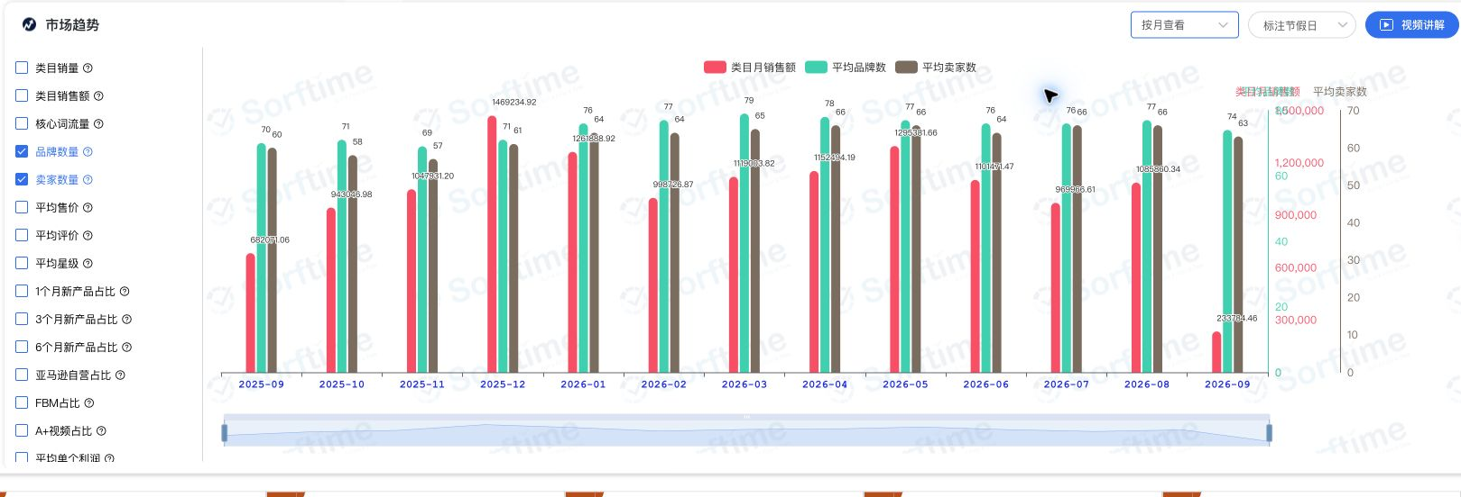

2026年1—8月平均品牌76—79、卖家64—66；9月未结束。

卖家属性及配送方式｜历史销量

自然月每日进入Top100的商品汇总；纵轴件数，不是销售额。

Amazon自营商品数量占比历史

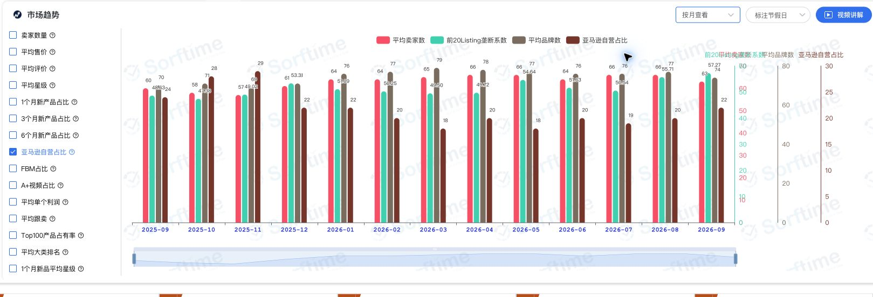

页面定义：Top100中卖家为Amazon的商品数量占比，不是销量或销售额占比。

前20商品集中度历史｜网页原图

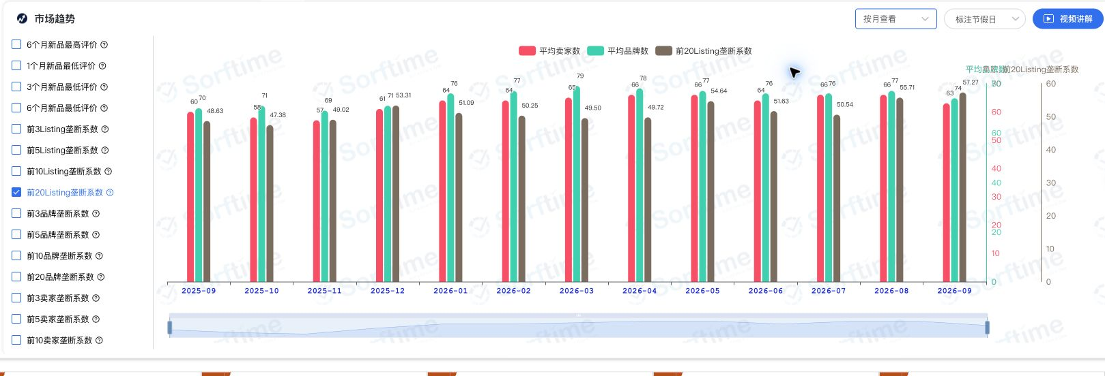

页面名称：前20Listing垄断系数。销量/销售额定义待确认。

上架年龄分组｜历史销量

上架年龄销量份额已导出12个月，见A512。保留原分组，不自行合并为90天新品。

上架年龄分组｜当前商品数量

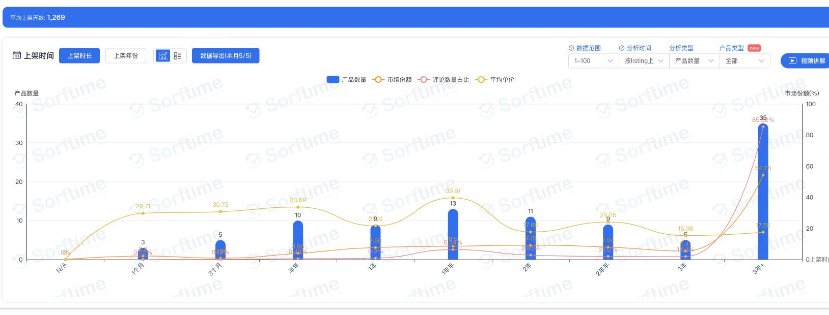

当前100款、商品数量口径；不能代替销量份额。

当前销量分布及新品设置｜网页原图

3个月；按Listing上架时间；变体新品不处理；未合并子体。

第三方与Amazon自营：近12个月销量占比

来源：Sorftime 9月11日网页导出。自然月每日进入Top100的商品汇总。第三方合计为FBA＋FBM；“其他”单列。百分比有四舍五入误差。

月份 |  |  | 自营＋FBA |  |  | 第三方＋FBA |  |  | 第三方＋FBM |  |  | 其他 |  |  | 第三方合计 |  |  | 合计核对
2025-09 |  |  | 24.72% |  |  | 58.97% |  |  | 10.65% |  |  | 5.66% |  |  | 69.62% |  |  | 100.00%
2025-10 |  |  | 27.41% |  |  | 60.44% |  |  | 9.54% |  |  | 2.62% |  |  | 69.98% |  |  | 100.01%
2025-11 |  |  | 31.08% |  |  | 57.59% |  |  | 9.25% |  |  | 2.08% |  |  | 66.84% |  |  | 100.00%
2025-12 |  |  | 22.71% |  |  | 63.56% |  |  | 7.27% |  |  | 6.46% |  |  | 70.83% |  |  | 100.00%
2026-01 |  |  | 22.10% |  |  | 68.47% |  |  | 2.76% |  |  | 6.67% |  |  | 71.23% |  |  | 100.00%
2026-02 |  |  | 19.95% |  |  | 72.34% |  |  | 1.73% |  |  | 5.98% |  |  | 74.07% |  |  | 100.00%
2026-03 |  |  | 16.79% |  |  | 65.65% |  |  | 7.96% |  |  | 9.60% |  |  | 73.61% |  |  | 100.00%
2026-04 |  |  | 21.09% |  |  | 62.70% |  |  | 7.23% |  |  | 8.99% |  |  | 69.93% |  |  | 100.01%
2026-05 |  |  | 18.86% |  |  | 71.82% |  |  | 3.49% |  |  | 5.83% |  |  | 75.31% |  |  | 100.00%
2026-06 |  |  | 24.79% |  |  | 67.56% |  |  | 4.24% |  |  | 3.42% |  |  | 71.80% |  |  | 100.01%
2026-07 |  |  | 20.17% |  |  | 62.73% |  |  | 10.60% |  |  | 6.50% |  |  | 73.33% |  |  | 100.00%
2026-08 |  |  | 28.98% |  |  | 64.46% |  |  | 4.23% |  |  | 2.32% |  |  | 68.69% |  |  | 99.99%
2026年8月：自营28.98%，第三方68.69%，其他2.32%。自营份额3月16.79%、8月28.98%，第三方仍为主要销量来源。

上架年龄分组：近12个月销量占比（保留插件原分组）

日期 |  |  | N/A |  |  | 1个月 |  |  | 3个月 |  |  | 半年 |  |  | 1年 |  |  | 1年半 |  |  | 2年 |  |  | 2年半 |  |  | 3年 |  |  | 3年+
2025-09 |  |  | -- |  |  | 5.37% |  |  | 6.09% |  |  | 8.83% |  |  | 9.63% |  |  | 12.97% |  |  | 1.78% |  |  | 3.57% |  |  | 5.09% |  |  | 46.67%
2025-10 |  |  | -- |  |  | 1.98% |  |  | 6.95% |  |  | 7.07% |  |  | 15.12% |  |  | 15.13% |  |  | 1.73% |  |  | 3.37% |  |  | 3.70% |  |  | 44.95%
2025-11 |  |  | -- |  |  | 1.84% |  |  | 4.71% |  |  | 8.50% |  |  | 14.50% |  |  | 9.88% |  |  | 6.89% |  |  | 2.46% |  |  | 2.63% |  |  | 48.58%
2025-12 |  |  | -- |  |  | 3.64% |  |  | 7.43% |  |  | 6.59% |  |  | 14.52% |  |  | 12.19% |  |  | 10.96% |  |  | 1.84% |  |  | 2.73% |  |  | 40.10%
2026-01 |  |  | -- |  |  | 3.12% |  |  | 7.75% |  |  | 6.82% |  |  | 17.52% |  |  | 9.36% |  |  | 6.38% |  |  | 0.70% |  |  | 4.00% |  |  | 44.36%
2026-02 |  |  | -- |  |  | 2.19% |  |  | 2.95% |  |  | 8.78% |  |  | 15.98% |  |  | 10.71% |  |  | 9.18% |  |  | 2.45% |  |  | 4.45% |  |  | 43.30%
2026-03 |  |  | 1.01% |  |  | 1.93% |  |  | 4.52% |  |  | 4.38% |  |  | 16.26% |  |  | 15.05% |  |  | 11.32% |  |  | 1.79% |  |  | 1.88% |  |  | 41.85%
2026-04 |  |  | 0.46% |  |  | 5.25% |  |  | 5.20% |  |  | 5.03% |  |  | 13.69% |  |  | 15.62% |  |  | 12.33% |  |  | 1.20% |  |  | 2.08% |  |  | 39.15%
2026-05 |  |  | -- |  |  | 3.55% |  |  | 8.70% |  |  | 5.09% |  |  | 18.60% |  |  | 9.41% |  |  | 16.96% |  |  | 7.15% |  |  | 0.86% |  |  | 29.68%
2026-06 |  |  | 0.52% |  |  | 3.98% |  |  | 4.68% |  |  | 4.56% |  |  | 16.93% |  |  | 13.49% |  |  | 7.61% |  |  | 7.19% |  |  | 1.28% |  |  | 39.75%
2026-07 |  |  | 0.25% |  |  | 3.09% |  |  | 4.13% |  |  | 6.77% |  |  | 9.90% |  |  | 13.57% |  |  | 5.85% |  |  | 8.33% |  |  | 1.21% |  |  | 46.90%
2026-08 |  |  | -- |  |  | 3.31% |  |  | 4.75% |  |  | 6.32% |  |  | 11.63% |  |  | 15.06% |  |  | 5.80% |  |  | 9.18% |  |  | 1.05% |  |  | 42.89%

来源同上。--为原导出占位，不擅自当零。“1个月／3个月”等区间边界未说明，暂不相加改称90天新品。星级导出每月仅一个区间100%，价格区间也有缺口，未用于市场结论。

新品逐款核验：2026年6月11日至9月11日上架的12款

网页按上架日期降序逐款核对，与已有接口明细一致。分析卡8款与日期筛选12款不一致，分开展示；不冒充插件新品口径。以下金额为已知值，1款缺失。

商品编号 |  |  | 上架日期 |  |  | 品牌 |  |  | 月销量（件） |  |  | 月销售额€ |  |  | 评论数 |  |  | 核验备注
B0H8YJD6DL |  |  | 2026-08-14 |  |  | Aceselfㅤㅤㅤㅤㅤ |  |  | 824 |  |  | €37,895.76 |  |  | 5 |  |  | 网页日期、销量一致
B0GZZ3CTHB |  |  | 2026-06-17 |  |  | Giftota |  |  | 445 |  |  | €3,555.55 |  |  | 51 |  |  | 网页日期、销量一致
B0H1C54HD6 |  |  | 2026-06-16 |  |  | Xuniea |  |  | 249 |  |  | €5,724.51 |  |  | 8 |  |  | 网页日期、销量一致
B0H71GC6ZK |  |  | 2026-07-03 |  |  | Barhon |  |  | 217 |  |  | €3,035.83 |  |  | 38 |  |  | 网页日期、销量一致
B0HFHL3Y37 |  |  | 2026-08-24 |  |  | CUBTEM |  |  | 167 |  |  | €4,507.33 |  |  | 17 |  |  | 网页日期、销量一致
B0GTYXR4VF |  |  | 2026-08-13 |  |  | BESTCOOK |  |  | 141 |  |  | €6,343.59 |  |  | 51 |  |  | 网页日期、销量一致
B0H1HYR6Y9 |  |  | 2026-08-16 |  |  | Kassiwealt |  |  | 139 |  |  | €3,612.61 |  |  | 6 |  |  | 网页日期、销量一致
B0HCBLLQRD |  |  | 2026-08-06 |  |  | Saliva |  |  | 139 |  |  | €6,943.05 |  |  | 91 |  |  | 网页日期、销量一致
B0GWFDPXC8 |  |  | 2026-07-21 |  |  | Boethraxic |  |  | 87 |  |  | €2,435.13 |  |  | 16 |  |  | 网页日期、销量一致
B0H7HRXBLS |  |  | 2026-08-13 |  |  | Giftota |  |  | 63 |  |  | €1,016.82 |  |  | 1 |  |  | 网页日期、销量一致
B0H5BZQHWC |  |  | 2026-07-06 |  |  | 22 Titanschmiede |  |  | 39 |  |  | 待补 |  |  | 7 |  |  | 网页金额N/A；接口0不可当实值
B0H9RDYRGD |  |  | 2026-07-31 |  |  | HULASO |  |  | 19 |  |  | €360.81 |  |  | 1 |  |  | 网页日期、销量一致
合计（金额仅汇总已知11款） |  |  |  |  |  |  |  |  | 2,529 |  |  | €75,430.99

12款月销2,529件，占当前100款的5.27%；前三款占这12款销量的60.02%，评论数中位数12。已有低评论商品成交，但新品销量集中于少数款。已知销售额€75,430.99，另1款缺失，不能当完整新品销售额。

新品明细网页截图：上架日期降序

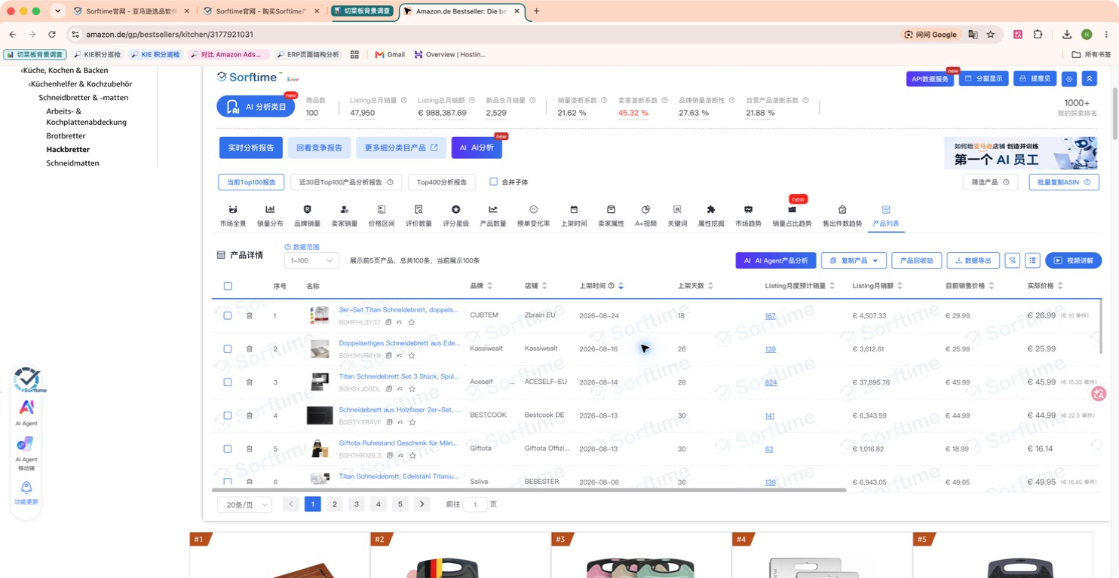

新品日期边界：第12款6月16日，第13款6月5日

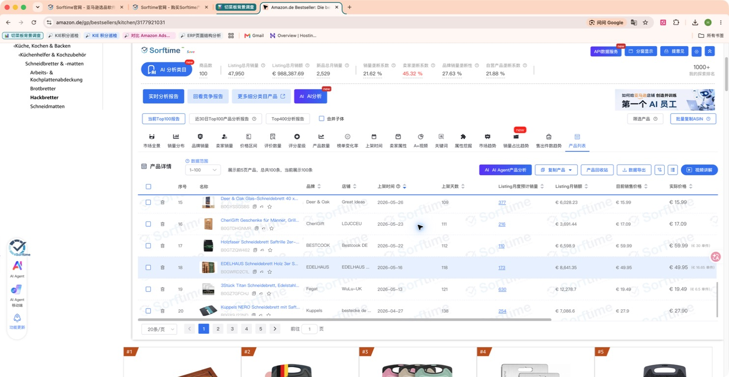

德国切菜板：9月3日TOP100固定样本历史

来源：卖家精灵9月3日导出。100个父体无重复；逐月仅汇总有值记录，覆盖数量随月份变化。2026年9月未结束，不进趋势图。以下不是历年类目大盘。

固定样本已知月销量（件）

固定样本已知月销售额（欧元）

有值样本前20与尾部销售额占比

前20占比随有值样本数量变化，不能仅凭占比下降判断类目竞争变分散。

历史数据覆盖：有值父体数量

读图：早期缺失较多，销量/金额上升可能同时受样本覆盖增加影响。同比表只比较两年同月都有值的父体；2024年1—5月及2023年不在源文件内，不能补成零。

月度计算依据：销量、金额各自汇总有值记录。头尾金额在两项都有值的父体中按当月销量排序，同销量按父体编号排序。B0FJY8JTKW在2026年2月有39件销量但缺销售额，未当零填入。排名随本次导出固定。

月份 | 销量有值父体数 | 已知月销量 | 已知月销售额€ | 前20销售额€ | 尾部销售额€ | 前20销售额占比 | 尾部销售额占比 | 月份状态 | 金额有值父体数 | 2025较2024同月配对：仅两年都有销量记录的父体
2024-06 | 39 | 10,880 | €198,573.00 | €181,829.00 | €16,744.00 | 91.57% | 8.43% | 完整月；样本有缺值 | 39
2024-07 | 41 | 16,308 | €347,355.00 | €318,448.00 | €28,907.00 | 91.68% | 8.32% | 完整月；样本有缺值 | 41 | 月份 | 配对父体数 | 2024销量 | 2025销量 | 同比
2024-08 | 38 | 16,301 | €335,298.00 | €310,524.00 | €24,774.00 | 92.61% | 7.39% | 完整月；样本有缺值 | 38 | 6 | 39 | 10,880 | 15,247 | 40.14%
2024-09 | 40 | 13,575 | €258,460.00 | €221,492.00 | €36,968.00 | 85.70% | 14.30% | 完整月；样本有缺值 | 40 | 7 | 41 | 16,308 | 23,075 | 41.49%
2024-10 | 42 | 18,563 | €364,539.00 | €308,647.00 | €55,892.00 | 84.67% | 15.33% | 完整月；样本有缺值 | 42 | 8 | 38 | 16,301 | 17,340 | 6.37%
2024-11 | 43 | 24,356 | €504,941.00 | €428,282.00 | €76,659.00 | 84.82% | 15.18% | 完整月；样本有缺值 | 43 | 9 | 40 | 13,575 | 18,122 | 33.50%
2024-12 | 45 | 27,524 | €563,444.00 | €489,081.00 | €74,363.00 | 86.80% | 13.20% | 完整月；样本有缺值 | 45 | 10 | 42 | 18,563 | 21,599 | 16.36%
2025-01 | 47 | 19,056 | €384,708.00 | €313,125.00 | €71,583.00 | 81.39% | 18.61% | 完整月；样本有缺值 | 47 | 11 | 43 | 24,356 | 31,781 | 30.49%
2025-02 | 53 | 18,616 | €361,666.00 | €289,402.00 | €72,264.00 | 80.02% | 19.98% | 完整月；样本有缺值 | 53 | 12 | 45 | 27,524 | 42,330 | 53.79%
2025-03 | 53 | 21,515 | €409,692.00 | €302,629.00 | €107,063.00 | 73.87% | 26.13% | 完整月；样本有缺值 | 53
2025-04 | 55 | 20,379 | €397,877.00 | €302,055.00 | €95,822.00 | 75.92% | 24.08% | 完整月；样本有缺值 | 55
2025-05 | 60 | 26,972 | €528,550.00 | €394,382.00 | €134,168.00 | 74.62% | 25.38% | 完整月；样本有缺值 | 60
2025-06 | 65 | 20,510 | €397,555.00 | €251,868.00 | €145,687.00 | 63.35% | 36.65% | 完整月；样本有缺值 | 65
2025-07 | 66 | 28,857 | €556,326.00 | €367,247.00 | €189,079.00 | 66.01% | 33.99% | 完整月；样本有缺值 | 66
2025-08 | 68 | 25,245 | €488,870.00 | €309,656.00 | €179,214.00 | 63.34% | 36.66% | 完整月；样本有缺值 | 68
2025-09 | 70 | 24,913 | €480,733.00 | €309,393.00 | €171,340.00 | 64.36% | 35.64% | 完整月；样本有缺值 | 70
2025-10 | 71 | 30,380 | €598,167.00 | €350,495.00 | €247,672.00 | 58.59% | 41.41% | 完整月；样本有缺值 | 71
2025-11 | 72 | 44,117 | €843,889.00 | €513,788.00 | €330,101.00 | 60.88% | 39.12% | 完整月；样本有缺值 | 72
2025-12 | 74 | 59,834 | €1,218,778.00 | €766,059.00 | €452,719.00 | 62.85% | 37.15% | 完整月；样本有缺值 | 74
2026-01 | 76 | 44,072 | €914,410.00 | €494,455.00 | €419,955.00 | 54.07% | 45.93% | 完整月；样本有缺值 | 76
2026-02 | 82 | 40,545 | €854,781.00 | €447,162.00 | €407,619.00 | 52.31% | 47.69% | 完整月；样本有缺值 | 81
2026-03 | 84 | 40,468 | €868,289.00 | €478,322.00 | €389,967.00 | 55.09% | 44.91% | 完整月；样本有缺值 | 84
2026-04 | 84 | 39,223 | €856,470.00 | €517,466.00 | €339,004.00 | 60.42% | 39.58% | 完整月；样本有缺值 | 84
2026-05 | 86 | 45,879 | €998,877.00 | €595,619.00 | €403,258.00 | 59.63% | 40.37% | 完整月；样本有缺值 | 86
2026-06 | 90 | 45,455 | €1,012,851.00 | €576,582.00 | €436,269.00 | 56.93% | 43.07% | 完整月；样本有缺值 | 90
2026-07 | 94 | 40,513 | €843,976.00 | €500,258.00 | €343,718.00 | 59.27% | 40.73% | 完整月；样本有缺值 | 94
2026-08 | 100 | 55,240 | €1,189,728.00 | €643,202.00 | €546,526.00 | 54.06% | 45.94% | 完整月；样本有缺值 | 100
2026-09 | 100 | 61,830 | €1,342,766.00 | €726,358.00 | €616,408.00 | 54.09% | 45.91% | 未完整，不作同比 | 100

原始文件：/Users/dino02/Downloads/DE-025_Hackbretter_TOP100_Parent历史月度_20260903.xlsx 数据源：卖家精灵。原100款榜单样本日期：2026年9月3日。下面两张表保留父体、榜单商品编号及全部28个月原值；9月为未完整月。

父体历史月销量（件）：9月3日选定的100款，父体编号去重后仍100个；空白为源文件缺失。

父体编号 | 榜单商品编号 | 2024-06 | 2024-07 | 2024-08 | 2024-09 | 2024-10 | 2024-11 | 2024-12 | 2025-01 | 2025-02 | 2025-03 | 2025-04 | 2025-05 | 2025-06 | 2025-07 | 2025-08 | 2025-09 | 2025-10 | 2025-11 | 2025-12 | 2026-01 | 2026-02 | 2026-03 | 2026-04 | 2026-05 | 2026-06 | 2026-07 | 2026-08 | 2026-09
B0BXF4GSMY | B00I9XTMTA | 26 | 26 | 26 | 26 | 26 | 26 | 156 | 49 | 49 | 32 |  |  | 81 | 138 | 103 | 97 | 103 | 216 | 300 | 112 | 133 | 194 | 175 | 218 | 169 | 197 | 201 | 360
B0GDVWCXGQ | B0FTTF6XWL |  |  |  |  |  |  |  |  |  |  |  |  |  |  |  |  | 110 | 165 | 486 | 250 | 224 | 57 | 135 | 248 | 228 | 179 | 221 | 210
B0FLXV8ZXD | B0FLXV8ZXD |  |  |  |  |  |  |  |  |  |  |  |  |  |  | 6 | 12 | 94 | 51 | 124 | 97 | 36 | 27 | 30 | 169 | 164 | 166 | 403 | 330
B0H7SC74N1 | B0GV4YQYD2 |  |  |  |  |  |  |  |  |  |  |  |  |  |  |  |  |  |  |  |  |  |  |  |  |  | 0 | 99 | 180
B0F1G8PWSV | B008I2HHC6 | 174 | 222 | 204 | 164 | 210 | 194 | 175 | 178 | 172 | 426 | 442 | 153 | 164 | 196 | 199 | 237 | 264 | 254 | 1,157 | 613 | 577 | 691 | 525 | 39 | 586 | 308 | 343 | 390
B0FYFQ1MXW | B00I3YHJO0 | 328 | 398 | 401 | 238 | 258 | 300 | 312 | 302 | 379 | 256 | 198 | 270 | 241 | 263 | 324 | 316 | 359 | 445 | 512 | 382 | 350 | 394 | 268 | 224 | 348 | 233 | 287 | 390
B09PZ9HLNG | B0B3JCK537 | 0 | 1,323 | 284 | 188 | 193 | 1,212 | 1,722 | 610 | 319 | 314 | 322 | 325 | 279 | 253 | 220 | 143 | 253 | 430 | 1,088 | 303 | 242 | 218 | 226 | 320 | 303 | 255 | 300 | 300
B0H2M6GQ54 | B004BKYIQC | 535 | 572 | 479 | 117 | 496 | 687 | 534 | 776 | 860 | 653 | 616 | 429 | 360 | 477 | 415 | 818 | 792 | 617 | 742 | 884 | 741 | 609 | 503 | 536 | 399 | 277 | 320 | 360
B0GYLD9DXX | B000P5V3OC | 144 | 133 | 117 | 101 | 103 | 106 | 188 | 239 | 57 | 34 | 112 | 172 | 129 | 187 | 134 | 109 | 137 | 162 | 270 | 275 | 206 | 1,151 | 1,335 | 1,471 | 287 | 176 | 196 | 300
B0D8MZVVK4 | B0D8NFPGH5 |  |  |  | 0 | 216 | 211 | 160 | 4 | 4 |  | 0 | 70 | 69 | 184 | 161 | 161 | 128 | 262 | 49 | 29 | 363 | 297 | 252 | 162 | 30 | 219 | 308 | 300
B0D4QYMFNC | B0D4QVGPJY | 200 | 144 | 220 | 231 | 234 | 771 | 2,555 | 444 | 398 | 316 | 295 | 1,107 | 680 | 404 | 300 | 342 | 361 | 740 | 2,784 | 342 | 502 | 438 | 459 | 1,324 | 371 | 281 | 306 | 270
B0GGGV7XPS | B0G1M72QKG |  |  |  |  |  |  |  |  |  |  |  |  |  |  |  |  |  |  |  |  | 10 | 34 | 12 | 44 | 28 | 77 | 117 | 300
B0CX96F5VP | B09SNNRB6Q | 1,577 | 1,492 | 898 | 667 | 1,996 | 2,432 | 1,828 | 2,123 | 2,279 | 1,955 | 1,253 | 931 | 630 | 2,297 | 1,256 | 1,022 | 1,095 | 948 | 1,073 | 893 | 872 | 825 | 970 | 844 | 728 | 581 | 585 | 390
B0DGFSDDSC | B0DNZCWGQN |  |  |  |  |  |  |  |  | 271 | 376 | 498 | 1,361 | 505 | 455 | 399 | 396 | 332 | 326 | 1,434 | 262 | 189 | 275 | 339 | 647 | 247 | 267 | 342 | 300
B0DTK37NPG | B0CMWQNS7X | 57 | 88 | 85 | 122 | 162 | 134 | 174 | 152 | 127 | 150 | 145 | 167 | 189 | 207 | 193 | 215 | 288 | 262 | 355 | 424 | 605 | 221 | 426 | 335 | 238 | 163 | 274 | 300
B0FFSDF3DX | B0F1MT2RXG |  |  |  |  |  |  |  |  |  |  |  | 0 | 1 | 63 | 47 | 33 | 26 | 27 | 103 | 78 | 57 | 56 | 40 | 21 | 11 | 18 | 57 | 150
B0GS1MP1C3 | B0GS1MP1C3 |  |  |  |  |  |  |  |  |  |  |  |  |  |  |  |  |  |  |  |  |  | 0 | 9 | 29 | 58 | 46 | 156 | 300
B0H3NMFDWW | B0DX5KBMCX |  |  |  |  |  |  |  |  |  | 1,010 | 432 | 614 | 575 | 1,079 | 747 | 759 | 699 | 487 | 388 | 934 | 702 | 670 | 561 | 481 | 473 | 300 | 376 | 2,310
B0DHY2HQXK | B0DHY2HQXK |  |  |  |  |  | 6 | 1 | 62 | 150 | 174 | 189 | 231 | 343 | 303 | 314 | 296 | 246 | 378 | 480 | 295 | 217 | 172 | 170 | 166 | 290 | 142 | 251 | 270
B0H911FFSR | B0GWFM6MPL |  |  |  |  |  |  |  |  |  |  |  |  |  |  |  |  |  |  |  |  |  |  |  |  |  | 0 | 60 | 270
B0F47SB5P4 | B0B1DRMJ1Y | 291 | 375 | 396 | 278 | 437 | 380 | 463 | 415 | 346 | 340 | 264 | 280 | 223 | 234 | 188 | 230 | 257 | 331 | 370 | 274 | 232 | 247 | 229 | 194 | 165 | 141 | 252 | 240
B0CVLDJ2YF | B07FVZQRRD | 132 | 185 | 183 | 379 | 406 | 943 | 774 | 139 | 74 | 508 | 494 | 444 | 401 | 267 | 402 | 360 | 414 | 304 | 226 | 564 | 313 | 267 | 254 | 143 | 235 | 163 | 128 | 150
B0CQTS3Z9M | B08SW8GMZT | 103 | 94 | 20 | 79 | 113 | 100 | 156 | 109 | 133 | 119 | 118 | 144 | 149 | 167 | 157 | 151 | 140 | 176 | 157 | 148 | 122 | 82 | 28 | 29 | 124 | 120 | 212 | 210
B0FX8LP359 | B0FX8LP359 |  |  |  |  |  |  |  |  |  |  |  |  |  |  |  |  |  |  | 41 | 50 | 52 | 141 | 131 | 84 | 156 | 221 | 243 | 240
B0FMDYSGKS | B0FMDYSGKS |  |  |  |  |  |  |  |  |  |  |  |  |  |  |  |  |  |  | 28 | 26 | 128 | 318 | 33 | 52 | 372 | 173 | 289 | 360
B0HH9CLC68 | B0G5WMJ491 |  |  |  |  |  |  |  |  |  |  |  |  |  |  |  |  |  |  |  |  |  | 329 | 451 | 441 | 459 | 321 | 381 | 300
B0D1QX9YPS | B09MFLFPGY | 167 | 125 | 110 | 77 | 145 | 155 | 276 | 226 | 204 | 242 | 151 | 228 | 203 | 277 | 211 | 227 | 226 | 198 | 242 | 144 | 154 | 58 | 30 | 31 | 138 | 155 | 209 | 270
B0G2LZQH8Q | B0G13Y3GX1 |  |  |  |  |  |  |  |  |  |  |  |  |  |  |  |  |  |  |  | 95 | 152 | 61 | 88 | 96 | 88 | 63 | 304 | 300
B0C8T73J1J | B0C8T73J1J | 18 | 27 | 38 | 37 | 61 | 52 | 213 | 176 | 47 | 12 | 58 | 62 | 88 | 123 | 122 | 156 | 98 | 246 | 164 | 203 | 63 | 41 | 78 | 91 | 99 | 109 | 121 | 180
B006OJZDBW | B006OJZDBW | 310 | 160 | 50 | 137 | 191 | 443 | 470 | 413 | 245 | 226 | 200 | 250 | 207 | 224 | 243 | 233 | 200 | 264 | 400 | 312 | 305 | 266 | 223 | 322 | 181 | 239 | 221 | 180
B0GZHHTKNX | B0F31V6T99 |  |  |  |  |  |  |  |  |  |  |  | 0 | 13 | 84 | 82 | 153 | 188 | 456 | 684 | 522 | 102 | 115 | 175 | 311 | 371 | 514 | 352 | 210
B0H92N1B19 | B0FZ9159SV |  |  |  |  |  |  |  |  |  |  |  |  |  |  |  |  |  |  |  | 341 | 373 | 339 | 222 | 235 | 261 | 126 | 190 | 210
B0H2M41QTN | B0D5DFKWTD |  |  |  |  |  | 4 | 11 | 11 |  |  |  |  | 25 | 47 | 103 | 102 | 53 | 70 | 193 | 93 | 113 | 98 | 74 | 148 | 227 | 184 | 231 | 180
B0HFS4YHQN | B0GTYXR4VF |  |  |  |  |  |  |  |  |  |  |  |  |  |  |  |  |  |  |  |  |  |  |  |  |  |  | 127 | 270
B0H51FNBHK | B0HCBLLQRD |  |  |  |  |  |  |  |  |  |  |  |  |  |  |  |  |  |  |  |  |  |  |  |  |  |  | 135 | 180
B0DSHBQ6FW | B0DSHMJ5LM |  |  |  |  |  |  |  |  | 4 | 113 | 126 | 284 | 188 | 342 | 321 | 329 | 231 | 242 | 225 | 326 | 386 | 402 | 380 | 311 | 372 | 132 | 239 | 210
B0H244HCDF | B0GZP38251 |  |  |  |  |  |  |  |  |  |  |  |  |  |  |  |  |  |  |  |  |  |  |  |  | 146 | 180 | 165 | 0
B0F8VKS8RL | B0DXDYL9KH |  |  |  |  |  |  |  |  | 0 | 6 | 22 | 19 | 52 | 111 | 200 | 247 | 230 | 222 | 474 | 181 | 258 | 244 | 243 | 523 | 360 | 279 | 288 | 240
B0DGB5TR6T | B0DG9ZJ2T7 |  |  |  |  |  |  | 464 | 313 | 368 | 226 | 107 | 125 | 188 | 241 | 228 | 195 | 217 | 329 | 477 | 375 | 294 | 415 | 323 | 351 | 275 | 241 | 290 | 210
B0F6MW74Y7 | B0F2SVPQPS |  |  |  |  |  |  |  |  |  |  |  | 0 | 3 | 143 | 235 | 195 | 148 | 128 | 136 | 95 | 128 | 99 | 136 | 150 | 183 | 105 | 176 | 180
B0H7SDY43C | B0FM8B27BF |  |  |  |  |  |  |  |  |  |  |  |  |  |  | 0 | 4 | 55 | 58 | 98 | 64 | 32 | 158 | 19 | 262 | 176 | 161 | 384 | 210
B084JFC46B | B084JFC46B | 69 | 53 | 346 | 333 | 405 | 568 | 161 | 299 | 552 | 575 | 447 | 263 | 217 | 370 | 379 | 317 | 337 | 358 | 408 | 291 | 218 | 201 | 243 | 241 | 218 | 214 | 231 | 210
B086LTWYT4 | B073S5MYMQ | 62 | 243 | 275 | 287 | 232 | 260 | 264 | 323 | 234 | 194 | 199 | 261 | 313 | 517 | 396 | 344 | 115 | 188 | 41 | 2,265 | 1,916 | 1,417 | 1,549 | 48 | 78 | 1,269 | 1,501 | 1,650
B0GH719FQX | B0GH719FQX |  |  |  |  |  |  |  |  |  |  |  |  |  |  |  |  |  |  |  |  |  |  |  | 15 | 314 | 189 | 165 | 0
B0DF31N42M | B01DPJGDN0 | 76 | 73 | 173 | 273 | 335 | 221 | 180 | 166 | 169 | 129 | 121 | 143 | 128 | 137 | 144 | 136 | 133 | 146 | 146 | 181 | 160 | 160 | 0 | 0 | 21 | 111 | 104 | 0
B0F9THXWPY | B0DPDKLHYM |  |  |  |  |  |  |  |  | 0 | 0 | 41 | 46 | 0 | 65 | 170 | 210 | 327 | 678 | 809 | 1,199 | 1,002 | 860 | 583 | 551 | 859 | 474 | 599 | 360
B0DRPL1WJ2 | B0DRPNWWW2 |  |  |  |  |  |  | 0 | 587 | 390 | 250 | 141 | 105 | 94 | 142 | 120 | 82 | 70 | 57 | 58 | 68 | 296 | 402 | 778 | 233 | 229 | 203 | 289 | 210
B0DMXKG6ZV | B004A68ZKW | 120 | 1 | 183 | 203 | 230 | 142 | 171 | 140 | 122 | 108 | 42 | 13 | 75 | 88 | 12 | 219 | 365 | 2 | 256 | 184 | 165 | 139 | 107 | 134 | 125 | 115 | 140 | 0
B01CR1KYSC | B01CR1KYSC | 18 | 21 | 29 |  | 50 | 144 | 74 | 38 | 32 | 114 | 298 | 452 | 374 | 349 | 205 | 78 | 113 | 98 | 64 | 30 | 28 | 87 | 310 | 402 | 215 | 104 | 154 | 210
B0HDY77LDH | B0H7HRXBLS |  |  |  |  |  |  |  |  |  |  |  |  |  |  |  |  |  |  |  |  |  |  |  |  |  |  | 51 | 210
B01N30EOLD | B071KVB5WY | 168 | 234 | 193 | 346 | 379 | 748 | 1,141 | 592 | 1,004 | 490 | 228 | 970 | 632 | 944 | 540 | 611 | 682 | 5,472 | 4,994 | 3,004 | 2,760 | 2,974 | 1,621 | 2,351 | 2,050 | 4,235 | 5,886 | 2,790
B0H276RX1T | B07TV8S14K | 517 | 545 | 495 | 134 | 628 | 1,114 | 380 | 46 | 181 | 817 | 112 | 83 | 198 | 529 | 544 | 766 | 948 | 1,738 | 2,384 | 850 | 597 | 957 | 1,280 | 2,161 | 2,118 | 1,255 | 1,784 | 2,250
B0DP375X1X | B0DP36BJYJ |  |  |  |  |  |  |  |  | 0 | 279 | 1,318 | 1,017 | 565 | 576 | 458 | 448 | 898 | 2,173 | 1,731 | 1,901 | 1,294 | 974 | 974 | 836 | 1,209 | 1,073 | 1,450 | 2,100
B0FX9D519P | B079YCKPYW | 1,285 | 781 | 1,539 | 2,580 | 2,510 | 592 | 1,410 | 2,167 | 1,843 | 2,453 | 2,121 | 2,233 | 1,786 | 2,912 | 1,944 | 1,296 | 2,266 | 2,554 | 2,176 | 1,484 | 1,900 | 2,123 | 1,992 | 1,728 | 1,955 | 1,297 | 1,864 | 1,800
B0HFWFMBYQ | B0GKNXSPZF |  |  |  |  |  |  |  |  |  |  |  |  |  |  |  |  |  |  |  |  | 108 | 388 | 27 | 13 | 0 | 202 | 943 | 1,710
B0BRNP6QXB | B0BRNP6QXB | 588 | 565 | 594 | 364 | 839 | 1,137 | 567 | 480 | 822 | 915 | 937 | 840 | 980 | 944 | 602 | 852 | 767 | 1,220 | 785 | 1,102 | 1,459 | 559 | 404 | 1,154 | 1,570 | 829 | 1,416 | 1,590
B0D7MXT9HT | B0D7HSM67V | 20 | 428 | 471 | 283 | 0 | 315 |  |  |  |  | 306 | 582 | 620 | 701 | 668 | 668 | 567 | 983 | 1,085 | 901 | 744 | 884 | 1,003 | 889 | 785 | 1,081 | 1,589 | 1,680
B0FDWG58L2 | B0FCMB514Z |  |  |  |  |  |  |  |  |  |  |  |  | 0 | 45 | 513 | 391 | 999 | 1,576 | 317 | 545 | 781 | 1,762 | 1,577 | 1,390 | 1,908 | 1,622 | 1,895 | 1,410
B0BGQQSWPJ | B0B57MR2JJ | 534 | 404 | 1,080 | 1,093 | 1,129 | 1,316 | 1,319 | 1,165 | 967 | 1,305 | 1,039 | 949 | 914 | 1,134 | 1,037 | 960 | 1,004 | 1,297 | 1,436 | 1,509 | 1,405 | 1,069 | 996 | 971 | 1,014 | 920 | 1,292 | 1,200
B0FJXT4BZ9 | B0FJR23VWK |  |  |  |  |  |  |  |  |  |  |  |  |  |  |  | 1 | 175 | 384 | 250 | 586 | 596 | 699 | 688 | 866 | 1,192 | 864 | 1,215 | 1,470
B0F6VHZWR1 | B0DZVK3RXR |  |  |  |  |  |  |  |  |  |  |  |  | 0 | 86 | 307 | 202 | 486 | 717 | 1,073 | 961 | 1,025 | 290 | 761 | 736 | 379 | 377 | 1,025 | 1,200
B09Z6CXVK1 | B0D93F12NV |  | 1,078 |  | 1,030 | 1,110 | 1,342 | 974 | 1,074 | 851 | 650 | 633 | 692 | 651 | 1,087 | 1,010 | 565 | 819 | 909 | 817 | 824 | 777 | 842 | 920 | 800 | 1,280 | 952 | 1,160 | 1,260
B0GNSMGFSH | B000P0YTXE | 200 | 251 | 316 | 114 | 347 | 369 | 281 | 563 | 355 | 275 | 242 | 353 | 164 | 51 | 56 | 454 | 968 | 642 | 1,089 | 1,003 | 869 | 1,151 | 1,341 | 1,471 | 1,136 | 954 | 1,088 | 1,080
B0FVYFBN8G | B0FVYFBN8G |  |  |  |  |  |  |  |  |  |  |  |  |  |  |  |  |  | 65 | 105 | 258 | 169 | 193 | 414 | 405 | 664 | 884 | 1,273 | 1,080
B0H7RF77ZW | B0G64SWBWL |  |  |  |  |  |  |  |  |  |  |  |  |  |  |  |  |  |  |  |  | 540 | 30 | 69 | 489 | 482 | 356 | 495 | 660
B0DP8BFBS4 | B0D25BM5YX | 116 | 225 | 0 | 352 | 299 | 1,369 | 4,658 | 809 | 771 | 1,017 | 1,354 | 4,268 | 1,444 | 1,384 | 1,255 | 1,286 | 1,090 | 1,532 | 5,071 | 1,343 | 1,188 | 1,357 | 1,346 | 4,621 | 1,310 | 1,143 | 1,353 | 900
B0DP8YDQ84 | B0FGJ41MY5 |  |  |  |  |  |  |  |  |  |  |  |  |  | 203 | 367 | 23 | 613 | 757 | 1,833 | 1,026 | 1,036 | 1,189 | 994 | 1,388 | 967 | 730 | 844 | 900
B0H1PC342M | B0GZ7GFCHJ |  |  |  |  |  |  |  |  |  |  |  |  |  |  |  |  |  |  |  |  |  |  |  | 116 | 369 | 171 | 593 | 780
B0CT8QWW3G | B09PN2V36H | 157 | 142 | 152 | 146 | 230 | 191 | 259 | 223 | 224 | 374 | 213 | 242 | 269 | 433 | 318 | 351 | 420 | 491 | 602 | 561 | 456 | 424 | 376 | 409 | 432 | 493 | 885 | 900
B0DBZWS24J | B071NG664G | 35 | 46 |  | 41 | 162 | 142 | 599 | 346 | 573 | 258 | 228 | 233 | 233 | 136 | 102 | 142 | 382 | 575 | 680 | 282 | 149 | 400 | 324 | 434 | 548 | 678 | 760 | 720
B008DAO0RS | B008DAO0RS | 62 | 190 | 297 | 415 | 278 | 616 | 932 | 141 | 204 | 708 | 104 | 181 | 134 | 299 | 244 | 634 | 705 | 787 | 40 | 2,378 | 132 | 132 | 233 | 167 | 155 | 117 | 284 | 570
B0CJK1YNT8 | B0F4CKS1FV |  |  |  |  |  |  |  |  |  |  |  |  | 7 | 13 | 57 | 56 | 66 | 139 | 583 | 665 | 672 | 685 | 633 | 716 | 734 | 589 | 930 | 570
B0GWRD2C1L | B0GWRD2C1L |  |  |  |  |  |  |  |  |  |  |  |  |  |  |  |  |  |  |  |  |  |  |  |  |  |  | 115 | 540
B0GK6N6YKB | B0GK6N6YKB |  |  |  |  |  |  |  |  |  |  |  |  |  |  |  |  |  |  |  |  | 0 | 165 | 186 | 223 | 165 | 243 | 596 | 570
B0FY54GH15 | B0GZZ3CTHB |  |  |  |  |  |  |  |  |  |  |  |  |  |  |  |  |  |  |  |  |  |  |  |  | 386 | 430 | 460 | 510
B0G2C6PFB4 | B0D5BDL8BT |  |  |  |  |  |  |  |  |  |  |  |  |  |  |  | 0 | 90 | 319 | 802 | 189 | 170 | 157 | 156 | 119 | 140 | 214 | 353 | 390
B0HG1RQCVV | B092JPBC1H | 0 | 2,870 | 2,611 |  | 976 | 1,534 | 299 | 46 | 48 | 35 |  | 30 | 351 | 1,327 | 1,033 | 1,372 | 1,056 | 2,000 | 3,033 | 1,520 | 1,875 | 1,515 | 1,152 | 1,213 | 2,458 | 2,541 | 1,863 | 5,580
B0FZRZB8RJ | B07FSSYLVM | 247 | 100 |  |  |  |  |  |  | 6 |  | 77 | 278 | 324 | 356 | 232 | 80 | 0 | 203 | 225 | 258 | 300 | 368 | 421 | 566 | 720 | 753 | 625 | 540
B0FKGYDPG4 | B0FJY8JTKW |  |  |  |  |  |  |  |  |  |  |  |  |  |  |  |  |  |  |  |  | 39 | 31 | 12 | 286 | 837 | 437 | 566 | 600
B0GWLQZZJC | B0GWLQZZJC |  |  |  |  |  |  |  |  |  |  |  |  |  |  |  |  |  |  |  |  |  |  |  |  | 290 | 52 | 341 | 420
B0FBMLNYFG | B08YNB45N4 | 1,740 | 1,639 | 1,633 | 1,695 | 1,987 | 1,853 | 1,454 | 1,529 | 1,170 | 965 | 788 | 625 | 760 | 1,097 | 1,215 | 1,085 | 1,134 | 1,199 | 1,624 | 1,213 | 1,377 | 856 | 494 | 576 | 691 | 561 | 561 | 510
B0DSLKCCRM | B07YH19K5N | 235 | 235 | 275 | 244 | 260 | 550 | 429 | 274 | 233 | 234 | 196 | 238 | 239 | 384 | 165 | 188 | 191 | 404 | 636 | 297 | 259 | 238 | 228 | 252 | 315 | 209 | 352 | 510
B0HCLWFKH1 | B0GY9QLG74 |  |  |  |  |  |  |  |  |  |  |  |  |  |  |  |  |  |  |  |  |  |  |  |  |  |  | 225 | 600
B0F4DSQT9S | B0CZNZCNYV | 1 | 12 | 0 | 0 | 0 |  |  | 0 | 5 | 47 | 49 | 170 | 144 | 42 | 61 | 321 | 370 | 657 | 1,922 | 244 | 240 | 362 | 577 | 1,186 | 461 | 345 | 315 | 360
B0DF884K9X | B096G247DD | 457 | 657 | 522 | 614 | 709 | 1,046 | 1,053 | 703 | 595 | 520 | 325 | 314 | 344 | 395 | 515 | 554 | 580 | 766 | 1,681 | 832 | 678 | 616 | 675 | 745 | 594 | 424 | 472 | 750
B0DF33ZG7G | B07D9Z89WC | 111 | 120 | 97 | 117 | 151 | 140 | 111 | 166 | 180 | 157 | 239 | 413 | 320 | 456 | 349 | 374 | 426 | 446 | 455 | 501 | 452 | 395 | 447 | 356 | 459 | 393 | 481 | 480
B0H1KVJ8FF | B0H1HYR6Y9 |  |  |  |  |  |  |  |  |  |  |  |  |  |  |  |  |  |  |  |  |  |  |  |  |  |  | 109 | 450
B0FQ3Y28N8 | B09TKNH11V | 0 | 0 | 1,482 | 0 | 0 | 0 | 0 | 92 | 130 | 160 | 676 | 707 | 260 | 310 | 159 | 98 | 105 | 187 | 505 | 416 | 430 | 417 | 574 | 552 | 467 | 235 | 451 | 540
B0G4465DQZ | B0DP6Z1RTT |  |  |  |  |  |  |  |  |  |  | 0 | 324 | 412 | 316 | 363 | 150 | 764 | 742 | 721 | 503 | 612 | 359 | 137 | 238 | 298 | 173 | 271 | 360
B0HBWKTFG8 | B0GKQK28YC |  |  |  |  |  |  |  |  |  |  |  |  |  |  |  |  |  |  |  |  | 2 | 177 | 331 | 588 | 973 | 749 | 522 | 450
B0H8T2LYMW | B0DP3DDM89 |  |  |  |  |  |  |  |  | 0 | 2 | 637 | 816 | 578 | 667 | 616 | 396 | 932 | 655 | 947 | 461 | 601 | 639 | 825 | 384 | 623 | 170 | 354 | 510
B0DZCXRYVJ | B0DTK4ZCW5 |  |  |  |  |  |  |  | 0 | 6 | 131 | 125 | 119 | 232 | 270 | 169 | 248 | 188 | 232 | 349 | 233 | 225 | 300 | 352 | 371 | 734 | 473 | 512 | 390
B0H3DZK92B | B0GTDHGNMR |  |  |  |  |  |  |  |  |  |  |  |  |  |  |  |  |  |  |  |  |  |  |  |  | 83 | 71 | 451 | 390
B0H7HN8P6L | B0H1C54HD6 |  |  |  |  |  |  |  |  |  |  |  |  |  |  |  |  |  |  |  |  |  |  |  |  |  | 200 | 312 | 270
B0DS8SJ8SH | B0DS8SJ8SH |  |  |  |  |  |  |  |  | 0 | 25 | 180 | 167 | 31 | 182 | 453 | 315 | 539 | 464 | 246 | 320 | 411 | 430 | 406 | 321 | 278 | 161 | 228 | 330
B0HBRD7MNY | B0DJ7PN7NW |  |  |  |  |  |  |  |  |  |  |  | 0 | 4 | 68 | 51 | 13 | 5 | 0 | 285 | 269 | 53 | 2 | 0 | 0 | 0 | 9 | 163 | 330
B0GQB23XX2 | B07CYXK3T3 |  | 31 | 27 | 28 | 23 | 432 | 114 | 272 | 455 | 814 | 852 | 1,059 | 637 | 979 | 1,032 | 976 | 845 | 1,347 | 2,058 | 1,055 | 543 | 551 | 377 | 414 | 434 | 268 | 410 | 420
B0BTBBKZ58 | B0BTBBKZ58 |  |  |  | 42 | 47 | 59 | 51 | 72 | 8 | 22 | 60 | 119 | 85 | 92 | 69 | 108 | 96 | 137 | 137 | 209 | 227 | 92 | 94 | 187 | 230 | 200 | 253 | 300
B0H718D3RF | B0H71GC6ZK |  |  |  |  |  |  |  |  |  |  |  |  |  |  |  |  |  |  |  |  |  |  |  |  |  | 19 | 185 | 390
B0G6D4WT29 | B0CJLR8H23 |  |  |  |  |  |  | 11 | 2 |  | 4 | 9 | 1 | 5 | 5 | 5 | 5 | 0 | 27 | 115 | 165 | 376 | 441 | 684 | 515 | 157 | 170 | 297 | 360

父体历史月销售额（欧元）：9月3日选定的100款，父体编号去重后仍100个；空白为源文件缺失。

父体编号 | 榜单商品编号 | 2024-06 | 2024-07 | 2024-08 | 2024-09 | 2024-10 | 2024-11 | 2024-12 | 2025-01 | 2025-02 | 2025-03 | 2025-04 | 2025-05 | 2025-06 | 2025-07 | 2025-08 | 2025-09 | 2025-10 | 2025-11 | 2025-12 | 2026-01 | 2026-02 | 2026-03 | 2026-04 | 2026-05 | 2026-06 | 2026-07 | 2026-08 | 2026-09
B0BXF4GSMY | B00I9XTMTA | €370.00 | €370.00 | €370.00 | €314.00 | €378.00 | €318.00 | €1,513.00 | €713.00 | €935.00 | €408.00 |  |  | €985.00 | €1,860.00 | €1,268.00 | €1,829.00 | €1,334.00 | €2,242.00 | €3,318.00 | €2,112.00 | €1,649.00 | €3,160.00 | €1,967.00 | €3,318.00 | €3,233.00 | €2,797.00 | €3,158.00 | €3,560.00
B0GDVWCXGQ | B0FTTF6XWL |  |  |  |  |  |  |  |  |  |  |  |  |  |  |  |  | €1,645.00 | €2,097.00 | €8,913.00 | €3,738.00 | €3,349.00 | €852.00 | €2,115.00 | €4,047.00 | €3,637.00 | €2,855.00 | €3,525.00 | €3,350.00
B0FLXV8ZXD | B0FLXV8ZXD |  |  |  |  |  |  |  |  |  |  |  |  |  |  | €240.00 | €480.00 | €4,580.00 | €2,549.00 | €6,284.00 | €5,043.00 | €1,865.00 | €1,426.00 | €1,500.00 | €7,818.00 | €8,044.00 | €6,637.00 | €15,761.00 | €12,830.00
B0H7SC74N1 | B0GV4YQYD2 |  |  |  |  |  |  |  |  |  |  |  |  |  |  |  |  |  |  |  |  |  |  |  |  |  | €0.00 | €5,461.00 | €8,284.00
B0F1G8PWSV | B008I2HHC6 | €1,703.00 | €2,169.00 | €2,018.00 | €1,866.00 | €2,094.00 | €2,076.00 | €2,177.00 | €2,305.00 | €1,899.00 | €5,014.00 | €4,813.00 | €1,691.00 | €1,778.00 | €2,013.00 | €2,163.00 | €2,560.00 | €2,849.00 | €2,786.00 | €12,611.00 | €7,761.00 | €8,459.00 | €8,527.00 | €6,657.00 | €482.00 | €6,956.00 | €3,610.00 | €4,068.00 | €4,512.00
B0FYFQ1MXW | B00I3YHJO0 | €4,428.00 | €5,373.00 | €5,414.00 | €3,539.00 | €4,048.00 | €4,665.00 | €4,911.00 | €4,506.00 | €5,912.00 | €3,891.00 | €3,004.00 | €4,088.00 | €3,661.00 | €3,987.00 | €4,886.00 | €4,765.00 | €5,227.00 | €6,679.00 | €7,096.00 | €5,413.00 | €5,212.00 | €5,165.00 | €3,889.00 | €3,324.00 | €5,157.00 | €3,493.00 | €4,064.00 | €5,152.00
B09PZ9HLNG | B0B3JCK537 | €0.00 | €46,173.00 | €9,912.00 | €5,249.00 | €6,736.00 | €39,923.00 | €57,067.00 | €21,289.00 | €11,133.00 | €10,657.00 | €11,218.00 | €10,881.00 | €9,737.00 | €8,830.00 | €5,920.00 | €4,952.00 | €8,830.00 | €14,216.00 | €35,926.00 | €9,969.00 | €7,962.00 | €6,858.00 | €7,435.00 | €10,528.00 | €9,969.00 | €8,390.00 | €9,870.00 | €9,870.00
B0H2M6GQ54 | B004BKYIQC | €4,253.00 | €4,547.00 | €4,191.00 | €1,197.00 | €5,183.00 | €5,469.00 | €4,651.00 | €6,255.00 | €6,519.00 | €6,589.00 | €3,844.00 | €3,136.00 | €2,920.00 | €2,976.00 | €2,552.00 | €5,031.00 | €5,211.00 | €5,090.00 | €7,101.00 | €7,620.00 | €6,528.00 | €5,578.00 | €4,316.00 | €4,342.00 | €3,032.00 | €2,108.00 | €2,506.00 | €2,812.00
B0GYLD9DXX | B000P5V3OC | €2,363.00 | €2,236.00 | €2,003.00 | €1,699.00 | €1,689.00 | €1,788.00 | €3,183.00 | €4,025.00 | €1,076.00 | €710.00 | €1,859.00 | €2,626.00 | €2,207.00 | €3,097.00 | €2,298.00 | €2,090.00 | €2,197.00 | €2,529.00 | €4,317.00 | €4,397.00 | €3,261.00 | €18,174.00 | €20,986.00 | €22,565.00 | €4,159.00 | €2,589.00 | €2,885.00 | €4,257.00
B0D8MZVVK4 | B0D8NFPGH5 |  |  |  | €0.00 | €10,305.00 | €10,539.00 | €7,992.00 | €200.00 | €200.00 |  | €0.00 | €2,885.00 | €2,826.00 | €7,535.00 | €7,044.00 | €7,237.00 | €6,040.00 | €12,104.00 | €2,448.00 | €1,449.00 | €16,197.00 | €14,835.00 | €12,587.00 | €8,092.00 | €1,499.00 | €9,007.00 | €13,845.00 | €13,485.00
B0D4QYMFNC | B0D4QVGPJY | €3,304.00 | €2,375.00 | €3,518.00 | €3,691.00 | €3,739.00 | €12,321.00 | €56,414.00 | €8,414.00 | €6,384.00 | €5,053.00 | €4,508.00 | €15,575.00 | €10,193.00 | €6,056.00 | €4,497.00 | €4,932.00 | €4,787.00 | €9,731.00 | €54,288.00 | €5,168.00 | €6,908.00 | €6,228.00 | €6,022.00 | €17,689.00 | €4,819.00 | €3,650.00 | €3,880.00 | €3,507.00
B0GGGV7XPS | B0G1M72QKG |  |  |  |  |  |  |  |  |  |  |  |  |  |  |  |  |  |  |  |  | €475.00 | €1,682.00 | €618.00 | €2,288.00 | €1,185.00 | €3,278.00 | €4,845.00 | €11,697.00
B0CX96F5VP | B09SNNRB6Q | €27,282.00 | €26,453.00 | €14,880.00 | €12,026.00 | €35,848.00 | €51,485.00 | €34,110.00 | €36,898.00 | €38,675.00 | €32,688.00 | €21,000.00 | €14,300.00 | €10,389.00 | €31,974.00 | €17,697.00 | €15,504.00 | €15,341.00 | €13,471.00 | €16,084.00 | €13,386.00 | €13,071.00 | €12,367.00 | €14,540.00 | €12,652.00 | €10,753.00 | €8,070.00 | €8,488.00 | €5,846.00
B0DGFSDDSC | B0DNZCWGQN |  |  |  |  |  |  |  |  | €4,333.00 | €6,012.00 | €8,322.00 | €27,519.00 | €8,731.00 | €9,732.00 | €9,412.00 | €8,977.00 | €6,726.00 | €6,474.00 | €30,429.00 | €5,761.00 | €3,837.00 | €5,233.00 | €6,594.00 | €15,858.00 | €6,173.00 | €5,607.00 | €6,837.00 | €5,997.00
B0DTK37NPG | B0CMWQNS7X | €1,253.00 | €2,496.00 | €2,226.00 | €3,176.00 | €4,047.00 | €3,347.00 | €4,769.00 | €4,101.00 | €3,339.00 | €3,429.00 | €2,978.00 | €2,824.00 | €2,778.00 | €3,699.00 | €3,489.00 | €3,859.00 | €5,253.00 | €4,802.00 | €7,086.00 | €8,429.00 | €12,741.00 | €7,059.00 | €12,064.00 | €9,578.00 | €5,100.00 | €3,583.00 | €6,023.00 | €6,594.00
B0FFSDF3DX | B0F1MT2RXG |  |  |  |  |  |  |  |  |  |  |  | €0.00 | €15.00 | €944.00 | €705.00 | €495.00 | €390.00 | €402.00 | €1,479.00 | €892.00 | €626.00 | €615.00 | €440.00 | €231.00 | €121.00 | €198.00 | €433.00 | €898.00
B0GS1MP1C3 | B0GS1MP1C3 |  |  |  |  |  |  |  |  |  |  |  |  |  |  |  |  |  |  |  |  |  | €0.00 | €225.00 | €580.00 | €1,101.00 | €874.00 | €2,967.00 | €6,198.00
B0H3NMFDWW | B0DX5KBMCX |  |  |  |  |  |  |  |  |  | €16,887.00 | €8,636.00 | €11,948.00 | €10,488.00 | €20,954.00 | €14,454.00 | €13,966.00 | €13,805.00 | €9,448.00 | €7,252.00 | €16,476.00 | €13,921.00 | €12,408.00 | €10,278.00 | €8,706.00 | €9,086.00 | €5,421.00 | €7,031.00 | €46,177.00
B0DHY2HQXK | B0DHY2HQXK |  |  |  |  |  | €66.00 | €11.00 | €681.00 | €1,815.00 | €1,963.00 | €2,077.00 | €2,539.00 | €3,862.00 | €4,027.00 | €4,393.00 | €4,141.00 | €3,353.00 | €4,585.00 | €5,688.00 | €3,741.00 | €2,341.00 | €1,718.00 | €1,698.00 | €1,584.00 | €2,714.00 | €1,345.00 | €2,445.00 | €2,697.00
B0H911FFSR | B0GWFM6MPL |  |  |  |  |  |  |  |  |  |  |  |  |  |  |  |  |  |  |  |  |  |  |  |  |  | €0.00 | €1,756.00 | €7,557.00
B0F47SB5P4 | B0B1DRMJ1Y | €4,519.00 | €5,621.00 | €5,936.00 | €4,217.00 | €6,551.00 | €5,989.00 | €7,575.00 | €6,221.00 | €5,135.00 | €5,097.00 | €3,957.00 | €4,578.00 | €3,947.00 | €3,971.00 | €3,187.00 | €3,899.00 | €4,356.00 | €5,144.00 | €5,942.00 | €4,480.00 | €3,990.00 | €4,809.00 | €4,445.00 | €3,296.00 | €2,803.00 | €2,396.00 | €4,281.00 | €4,078.00
B0CVLDJ2YF | B07FVZQRRD | €1,437.00 | €2,218.00 | €2,066.00 | €3,847.00 | €4,105.00 | €8,676.00 | €6,463.00 | €1,083.00 | €591.00 | €4,069.00 | €4,155.00 | €3,605.00 | €3,204.00 | €2,157.00 | €3,212.00 | €2,876.00 | €3,308.00 | €3,073.00 | €2,240.00 | €3,982.00 | €2,995.00 | €2,253.00 | €2,057.00 | €1,004.00 | €1,878.00 | €1,302.00 | €1,485.00 | €959.00
B0CQTS3Z9M | B08SW8GMZT | €1,990.00 | €1,785.00 | €417.00 | €1,494.00 | €1,886.00 | €1,542.00 | €3,070.00 | €1,538.00 | €2,627.00 | €2,369.00 | €2,338.00 | €2,802.00 | €2,724.00 | €3,243.00 | €3,138.00 | €2,914.00 | €2,727.00 | €3,284.00 | €3,109.00 | €2,862.00 | €2,439.00 | €2,317.00 | €865.00 | €900.00 | €2,396.00 | €2,348.00 | €4,140.00 | €3,986.00
B0FX8LP359 | B0FX8LP359 |  |  |  |  |  |  |  |  |  |  |  |  |  |  |  |  |  |  | €697.00 | €892.00 | €937.00 | €2,621.00 | €2,435.00 | €1,562.00 | €2,771.00 | €3,755.00 | €4,129.00 | €4,078.00
B0FMDYSGKS | B0FMDYSGKS |  |  |  |  |  |  |  |  |  |  |  |  |  |  |  |  |  |  | €588.00 | €520.00 | €2,559.00 | €6,611.00 | €643.00 | €932.00 | €7,027.00 | €3,285.00 | €5,488.00 | €7,420.00
B0HH9CLC68 | B0G5WMJ491 |  |  |  |  |  |  |  |  |  |  |  |  |  |  |  |  |  |  |  |  |  | €9,538.00 | €12,263.00 | €11,832.00 | €13,022.00 | €8,654.00 | €10,615.00 | €8,376.00
B0D1QX9YPS | B09MFLFPGY | €3,388.00 | €2,499.00 | €2,250.00 | €1,796.00 | €2,838.00 | €3,098.00 | €5,517.00 | €4,518.00 | €4,078.00 | €4,838.00 | €2,987.00 | €4,505.00 | €4,058.00 | €5,498.00 | €4,163.00 | €4,538.00 | €4,412.00 | €3,677.00 | €4,881.00 | €2,786.00 | €3,078.00 | €1,946.00 | €944.00 | €999.00 | €2,669.00 | €3,024.00 | €4,013.00 | €5,125.00
B0G2LZQH8Q | B0G13Y3GX1 |  |  |  |  |  |  |  |  |  |  |  |  |  |  |  |  |  |  |  | €5,129.00 | €8,251.00 | €3,354.00 | €4,565.00 | €4,472.00 | €4,336.00 | €2,560.00 | €12,543.00 | €12,897.00
B0C8T73J1J | B0C8T73J1J | €349.00 | €519.00 | €734.00 | €712.00 | €1,249.00 | €1,032.00 | €4,269.00 | €3,502.00 | €999.00 | €405.00 | €1,104.00 | €1,172.00 | €1,671.00 | €2,336.00 | €2,317.00 | €2,888.00 | €1,860.00 | €4,248.00 | €2,927.00 | €3,849.00 | €1,420.00 | €1,063.00 | €1,556.00 | €1,663.00 | €1,747.00 | €1,926.00 | €2,086.00 | €2,794.00
B006OJZDBW | B006OJZDBW | €6,256.00 | €3,014.00 | €958.00 | €2,739.00 | €4,170.00 | €10,012.00 | €10,204.00 | €8,528.00 | €4,898.00 | €4,518.00 | €3,998.00 | €4,693.00 | €3,724.00 | €4,030.00 | €4,372.00 | €4,208.00 | €3,598.00 | €4,749.00 | €7,196.00 | €5,613.00 | €6,841.00 | €6,115.00 | €5,069.00 | €6,112.00 | €4,161.00 | €5,495.00 | €5,081.00 | €4,138.00
B0GZHHTKNX | B0F31V6T99 |  |  |  |  |  |  |  |  |  |  |  | €0.00 | €584.00 | €3,774.00 | €3,675.00 | €6,853.00 | €8,443.00 | €16,275.00 | €23,906.00 | €22,733.00 | €5,167.00 | €4,869.00 | €7,175.00 | €11,653.00 | €13,337.00 | €18,478.00 | €14,080.00 | €8,398.00
B0H92N1B19 | B0FZ9159SV |  |  |  |  |  |  |  |  |  |  |  |  |  |  |  |  |  |  |  | €28,982.00 | €28,486.00 | €27,137.00 | €17,667.00 | €18,227.00 | €21,794.00 | €9,841.00 | €13,247.00 | €14,698.00
B0H2M41QTN | B0D5DFKWTD |  |  |  |  |  | €21.00 | €58.00 | €132.00 |  |  |  |  | €127.00 | €288.00 | €513.00 | €508.00 | €264.00 | €349.00 | €961.00 | €463.00 | €626.00 | €631.00 | €554.00 | €887.00 | €1,357.00 | €1,102.00 | €1,381.00 | €1,075.00
B0HFS4YHQN | B0GTYXR4VF |  |  |  |  |  |  |  |  |  |  |  |  |  |  |  |  |  |  |  |  |  |  |  |  |  |  | €6,124.00 | €12,882.00
...

②谷歌趋势
德国切菜板｜产品生命周期与搜索趋势
1. 产品季节性｜德国·过去12个月 | 3. 产品流行区域｜德国·过去12个月 | 数据源：Google Trends（谷歌趋势）官网 截图日期：2026-09-11 地区：德国；所有类别；网页搜索 关键词： schneidebrett（切菜板） schneidebrett holz（木切菜板） 0—100是相对搜索热度，不是搜索次数或销量。关键词范围不完全等于Amazon切菜板类目。 【地区数据】 卖家精灵接口本次没有返回地区分布。本表的德国地图、州排名来自谷歌官网，不能用接口趋势数据代替。

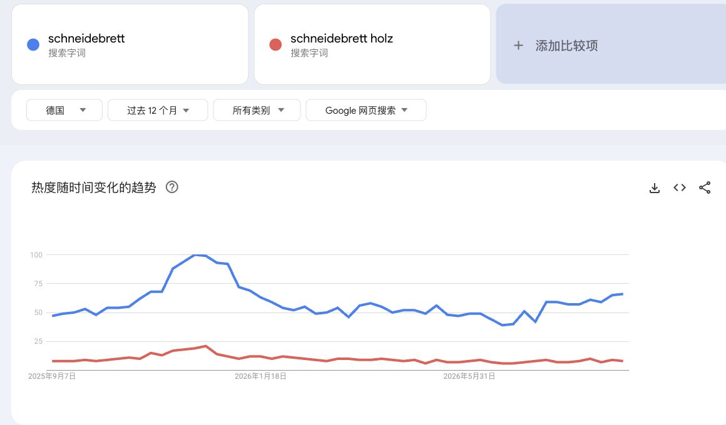
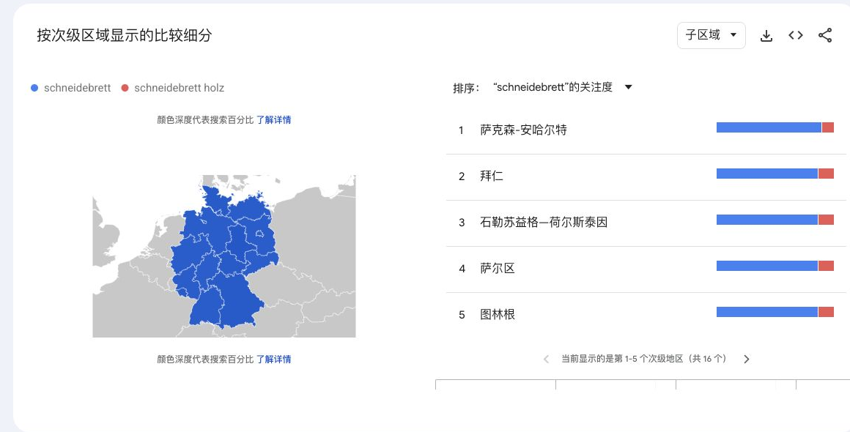

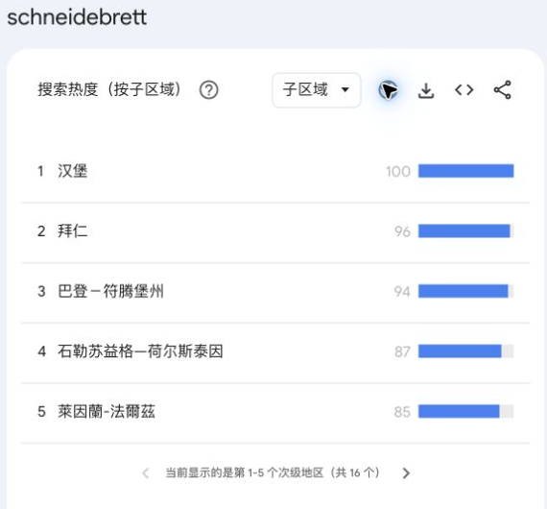
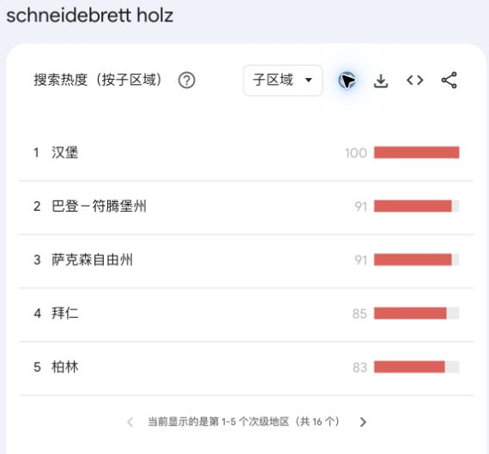

近一年两个词均在2025年11月下旬至12月走高。主词12月7日所在周达到100，木切菜板词12月14日所在周达到21（同图统一尺度）。2026年多数非年末周仍有持续搜索，呈全年需求叠加年末旺季。

2. 产品生命周期｜德国·过去5年 | 4. 总结 | 【接口实测｜2026-09-12】 两个词各返回262条周数据；主词另有61条月数据。 【与官网的区别】 ①本次接口截至8月9日，官网到9月6日，慢4周。 ②走势接近，数值略有差别。主词257个重叠周，平均差0.67点，最大差7点。 ③例：2025年12月7日两边都是100；2026年8月9日接口64、官网57。 ④每个词单独算0—100，不能跨词比较需求大小。 ⑤没有地区分布；月数据的完整性和汇总方式未说明。 【用法】 批量初筛用接口；近期变化、两词对比和地区分布看官网。

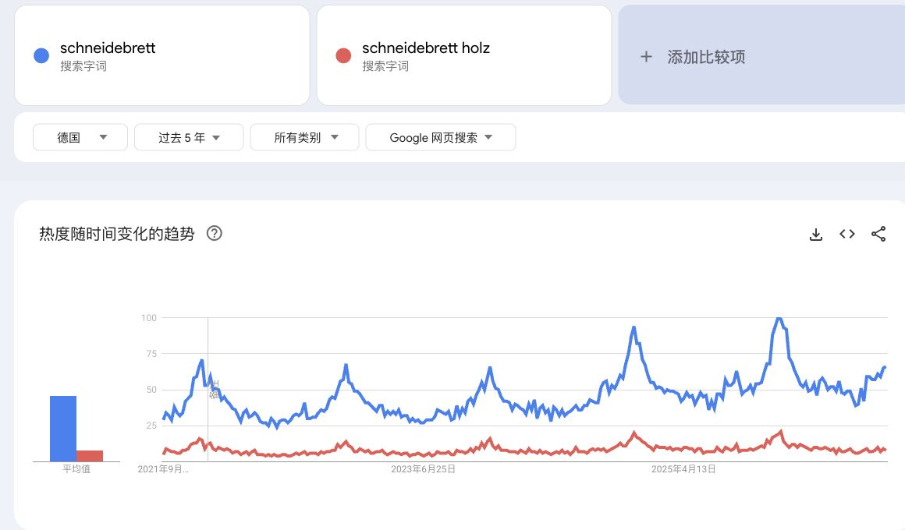
 | 【总结】 1）季节性：两个词的年末高峰同步，备货与推广应提前于11—12月；不能把平时有需求写成“无季节性”。 2）五年走势：主词2021—2025年各年最高周均在12月；对应指数71、68、66、94、100。2024—2025年的峰值高于前三年，但不是五年逐年增长。 3）地区：主词相对热度前三为汉堡100、巴伐利亚（网页译“拜仁”）96、巴登-符腾堡94；木切菜板为汉堡100、巴登-符腾堡91、萨克森91。地区指数不代表订单或购买力。 【趋势表明】 切菜板属于持续有搜索需求、年末旺季明显的成熟需求。近两年主词旺季热度抬升，值得继续研究；是否能带来新品成交，仍应结合第一表的竞争与销量数据。

⑤市场大盘分析
德国切菜板｜9月10日固定榜单市场大盘
样本：德国站3177921031榜单100款；采集时配送地为美国。价格/评分：9月10日；销量：2026年8月估算。

核验项目 | 数量/数值 | 口径
榜单商品数 | 100 | 固定原榜单，不替换商品
核验后父体数 | 99 | 含2款9月12日补采身份
有8月销量父体数 | 97 | 2款未有历史，不补0
去重后已知8月销量 | 52,717 | 件；97父体估算合计
重复计入修正 | 1,202 | 同父体2款只计一次
有历史网页价格商品数 | 98 | 2款未展示价格
匹配历史父体数 | 80 | 逐月有值数量不同

品牌销量按父体去重；价格带、评分、上架时长、卖家和配送方式按榜单商品数量统计。
原金额列多数为父体销量×当前子体均价，停止作为父体总销售额汇总。历史金额只使用下方匹配历史子集。
本阶段暂不开展材质、用途、材质×价格带、颜色、套装、功能相关分析。

价格带分布（9月10日网页价）
价格带分布（9月10日网页价）
类别 | 商品数 | 占100款比例
€0–<10 | 13 | 13.0%
€10–<20 | 47 | 47.0%
€20–<30 | 16 | 16.0%
€30–<40 | 9 | 9.0%
€40–<60 | 10 | 10.0%
€60及以上 | 3 | 3.0%
待核实 | 2 | 2.0%
合计 | 100 | 100.0%

前10品牌已知父体销量（件）
品牌格局：97个已知父体8月销量
品牌 | 商品数 | 有销量父体数 | 8月父体销量 | 已知销量占比
Kesper | 6 | 6 | 7747 | 14.7%
Blumtal | 3 | 3 | 3421 | 6.5%
Deer & Oak | 3 | 3 | 3141 | 6.0%
Giftasy | 3 | 3 | 2198 | 4.2%
WMF | 2 | 2 | 2068 | 3.9%
ROTTOGOON | 1 | 1 | 1796 | 3.4%
MUVELL | 1 | 1 | 1517 | 2.9%
Aututer | 1 | 1 | 1382 | 2.6%
KIKIIKE | 2 | 2 | 1380 | 2.6%
BESTCOOK | 5 | 5 | 1245 | 2.4%
Silit | 2 | 2 | 1226 | 2.3%
Kitchenville | 1 | 1 | 1215 | 2.3%
Culiex | 2 | 1 | 1202 | 2.3%
iWangDunD | 1 | 1 | 1163 | 2.2%
Gintan | 1 | 1 | 1125 | 2.1%
Moritz & Moritz | 3 | 3 | 1104 | 2.1%
KIMIUP | 1 | 1 | 891 | 1.7%
Victorinox | 1 | 1 | 878 | 1.7%
Aceself | 1 | 1 | 875 | 1.7%
Giftota | 3 | 3 | 856 | 1.6% |  |  | 左表空白销量表示该品牌没有可用8月销量；不解释为零需求。品牌只按已知97父体比较。
Gleevara | 2 | 2 | 786 | 1.5%
HENDI | 2 | 2 | 645 | 1.2%
Chef Aid | 1 | 1 | 599 | 1.1%
Joseph Joseph | 2 | 2 | 586 | 1.1%
AKINOYAMA | 2 | 2 | 577 | 1.1%
ZWILLING | 2 | 2 | 574 | 1.1%
Tosean | 1 | 1 | 574 | 1.1%
ZELLER PRESENT SCHÖNER LEBEN. PRAKTISCH WOHNEN. | 2 | 2 | 573 | 1.1%
Fegat | 1 | 1 | 566 | 1.1%
DIFULI | 1 | 1 | 560 | 1.1%
LARHN | 1 | 1 | 550 | 1.0%
Bafeil | 1 | 1 | 547 | 1.0%
EDELHAUS | 2 | 2 | 509 | 1.0%
HOCKER HOME | 1 | 1 | 475 | 0.9%
Hanseküche | 1 | 1 | 440 | 0.8%
CheriGift | 1 | 1 | 435 | 0.8%
Feuerfest 123 GmbH | 1 | 1 | 429 | 0.8%
Matakumi | 1 | 1 | 394 | 0.7%
Furniture Clinic | 1 | 1 | 391 | 0.7%
OTOTO | 1 | 1 | 336 | 0.6%
Joyvado | 1 | 1 | 312 | 0.6%
Tulolvae | 1 | 1 | 309 | 0.6%
Xuniea | 1 | 1 | 289 | 0.5%
LOCO BIRD | 1 | 1 | 286 | 0.5%
ADIVO | 1 | 1 | 285 | 0.5%
Kuppels | 1 | 1 | 277 | 0.5%
Sibosen | 1 | 1 | 269 | 0.5%
Apjielop | 1 | 1 | 264 | 0.5%
TESSTSY | 1 | 1 | 241 | 0.5%
Luckwaii | 1 | 1 | 239 | 0.5%
Funnity | 1 | 1 | 234 | 0.4%
YVCVQKUC | 1 | 1 | 227 | 0.4%
Relaxdays | 1 | 1 | 227 | 0.4%
MOHA 24 | 1 | 1 | 220 | 0.4%
QOOSIKICC | 1 | 1 | 206 | 0.4%
Juratar | 1 | 1 | 204 | 0.4%
Barhon | 1 | 1 | 201 | 0.4%
Goeasyoii | 1 | 1 | 189 | 0.4%
BEVISS | 1 | 1 | 188 | 0.4%
PRSTENLY | 1 | 1 | 180 | 0.3%
culilux | 1 | 1 | 179 | 0.3%
Twinzee | 1 | 1 | 160 | 0.3%
FINEYORKER | 1 | 1 | 155 | 0.3%
Saliva | 1 | 1 | 146 | 0.3%
Kassiwealt | 1 | 1 | 127 | 0.2%
Tasty | 1 | 1 | 117 | 0.2%
Aemmbon | 1 | 1 | 9 | 0.0%
HULASO | 1 | 1 | 1 | 0.0%
CUBTEM | 1 | 0
Boethraxic | 1 | 0

星级分布（9月10日网页星级）
星级分布（9月10日网页星级）
类别 | 商品数 | 占100款比例
4.0–<4.5 | 47 | 47.0%
4.5–5.0 | 45 | 45.0%
低于4.0 | 8 | 8.0%
合计 | 100 | 100.0%

评分数量分布（9月10日网页评分数）
评分数量分布（9月10日网页评分数）
类别 | 商品数 | 占100款比例
100–499 | 41 | 41.0%
少于100 | 26 | 26.0%
1000及以上 | 25 | 25.0%
500–999 | 8 | 8.0%
合计 | 100 | 100.0%

上架时长分布（截至9月10日）
上架时长分布（截至9月10日）
类别 | 商品数 | 占100款比例
1–<3年 | 33 | 33.0%
3年及以上 | 31 | 31.0%
不足6个月 | 19 | 19.0%
6–<12个月 | 15 | 15.0%
待核实 | 2 | 2.0%
合计 | 100 | 100.0%

固定池匹配历史（80父体子集）
9月10日固定父体按编号匹配原历史；各月有值父体数不同。只展示已知值，不把覆盖增加当作市场增长。

固定池匹配子集：已知月销量
月份 | 已知父体销量 | 已知父体销售额€ | 有销量父体数 | 有金额父体数
2024-06 | 10,056 | €184,413 | 30 | 30
2024-07 | 14,288 | €289,583 | 32 | 32
2024-08 | 15,286 | €315,498 | 29 | 29
2024-09 | 12,499 | €239,584 | 30 | 30
2024-10 | 17,059 | €330,614 | 31 | 31
2024-11 | 21,552 | €431,315 | 32 | 32
2024-12 | 23,336 | €443,257 | 32 | 32
2025-01 | 16,581 | €319,781 | 34 | 34
2025-02 | 16,851 | €310,825 | 41 | 41
2025-03 | 19,902 | €367,885 | 41 | 41
2025-04 | 18,815 | €362,675 | 43 | 43
2025-05 | 24,922 | €484,736 | 46 | 46
2025-06 | 18,390 | €352,367 | 50 | 50
2025-07 | 25,993 | €494,923 | 51 | 51
2025-08 | 22,831 | €435,500 | 52 | 52
2025-09 | 22,564 | €428,999 | 54 | 54
固定池匹配子集：已知月销售额€
2025-10 | 28,097 | €547,110 | 55 | 55
2025-11 | 41,331 | €770,652 | 56 | 56
2025-12 | 55,979 | €1,116,219 | 57 | 57
2026-01 | 39,330 | €817,647 | 59 | 59
2026-02 | 35,802 | €742,474 | 64 | 63
2026-03 | 36,056 | €749,546 | 65 | 65
2026-04 | 34,895 | €742,308 | 65 | 65
2026-05 | 42,511 | €903,671 | 67 | 67
2026-06 | 42,503 | €940,097 | 71 | 71
2026-07 | 36,540 | €753,502 | 75 | 75
2026-08 | 49,629 | €1,055,661 | 80 | 80

卖家分布（8月原始卖家字段，商品数量）
卖家分布（8月原始卖家字段，商品数量）
类别 | 商品数 | 占100款比例
Amazon | 23 | 23.0%
Bestcook DE | 5 | 5.0%
MOQIULI | 4 | 4.0%
Everbrent | 3 | 3.0%
Great Ideas | 3 | 3.0%
Giftota Offiziell | 3 | 3.0%
KIKIIKE-INC | 2 | 2.0%
EDELHAUS DE | 2 | 2.0%
Culiex Direct | 2 | 2.0%
未明确 | 2 | 2.0%
AKINOYAMA | 2 | 2.0%
CSHQ | 2 | 2.0%
Aututerm | 1 | 1.0%
Gastro Service Profis | 1 | 1.0%
Gintan DE | 1 | 1.0%
WuLu-UK | 1 | 1.0%
Kitchenville Home & Kitchen | 1 | 1.0%
ACESELF-EU | 1 | 1.0%
jiujiangshiwangdundundianzishangwuyouxiangongsi | 1 | 1.0%
Bafeil | 1 | 1.0%
Kranis B.V. | 1 | 1.0%
zhimaotech | 1 | 1.0%
air velocity | 1 | 1.0%
BEBESTER | 1 | 1.0%
LARHN | 1 | 1.0%
Welsky | 1 | 1.0%
SK HANSE Trading | 1 | 1.0%
Furniture Clinic Deutschland | 1 | 1.0%
LDJCCEU | 1 | 1.0%
HOCKER HOME | 1 | 1.0%
CULILUX | 1 | 1.0%
SURTIN | 1 | 1.0%
Astra DE | 1 | 1.0%
NEWRAINYOUDS LIMITED | 1 | 1.0%
Keshimanshop | 1 | 1.0%
Yanyhhng | 1 | 1.0%
TongY | 1 | 1.0%
Shenzhen Mingrisheng Electronic Commerce Co., Ltd. | 1 | 1.0%
Olivenholz 24 | 1 | 1.0%
Kassiwealt | 1 | 1.0%
ToMEET | 1 | 1.0%
Yeaday | 1 | 1.0%
Qiushi EU | 1 | 1.0%
ZELLER Present - Schöner LEBEN. Praktisch WOHNEN. | 1 | 1.0%
XJRMY | 1 | 1.0%
ILP GmbH | 1 | 1.0%
wangzhiqizhuanmai | 1 | 1.0%
BMS Deutschland | 1 | 1.0%
Annwer EUR | 1 | 1.0%
Sidorenko | 1 | 1.0%
Amefa - wir lieben Bestecke | 1 | 1.0%
zhquanlai | 1 | 1.0%
Sibosen DE | 1 | 1.0%
jianhangxiaodian | 1 | 1.0%
FEXP | 1 | 1.0%
Qiufengli | 1 | 1.0%
Feuerfest 123 | 1 | 1.0%
Goeasywell | 1 | 1.0%
hepinggrege | 1 | 1.0%
合计 | 100 | 100.0%

配送方式分布（8月原始字段，商品数量）
配送方式分布（8月原始字段，商品数量）
类别 | 商品数 | 占100款比例
FBA（亚马逊仓配送） | 72 | 72.0%
AMZ（亚马逊自营） | 22 | 22.0%
未明确 | 3 | 3.0%
FBM（卖家自发货） | 3 | 3.0%
合计 | 100 | 100.0%

数据处理与未补齐项
问题 | 处理结果
固定榜单 | 100款商品及1—100名次保持一致；不使用9月3日榜单替换样本。
重复父体 | 第16和30名同父体；保留两款用于商品数量，销量只计第16名一次。
历史网页价格 | 第18和30名的9月10日网页未展示价格；价格带列待核实，不用当前价回填历史。
缺失商品身份 | 第18、60名补得CUBTEM与Boethraxic品牌及当前父体；证据日期9月12日。
两款8月销量 | SIF无历史；卖家精灵仅2026-9数据。8月保留缺失，不使用9月数据补齐。
原销售额 | 96/98条与父体销量×该子体均价近似相等；不作为父体总销售额。
历史来源差异 | 9月10日采集8月点值与旧历史8月值分列；不能把差异当作销量变动。
配送地限制 | 9月10日网页配送地美国；描述该次已存榜单，不声称德国地址下榜单完全一致。

本阶段分析结论
97个有8月销量的父体去重合计52,717件。前10品牌占已知样本销量49.1%；这是固定样本内的集中度。
€10—低于20价格带有47款，占100款样本47%。该价位供给最集中；无法据此判断销量最高或利润最好。
评分、评论量和上架时长用于观察在榜商品的积累程度；当前榜单缺少未成功新品，不能计算新品成功率。
历史趋势覆盖匹配到的80个父体。各月有值数量不同，应同时看覆盖数；不直接推断全类目增长率。
卖家与配送方式分布按商品数量统计；不解释为订单份额或销售额份额。

来源与复核入口
④top100打标数据：原始价格/评分/8月估算及本轮标签；⑤9月10日数据核验：100款逐行证据、父体去重与缺失处理。
⑤9月10日匹配历史：按本轮固定父体筛出的历史子集，公式直接引用“精灵_父体历史销量/销售额”的对应行。
本轮新增补采：Keepa同子体属性34款；SIF及卖家精灵核实两款缺失历史。所有补采仅作明确标时的补充证据。

原关键词竞争数据（独立口径保留）

关键词 | 商品数量 | 搜索量 | 点击量 | 购买量 | 点击转化率 | 建议竞价最低€ | 建议竞价推荐€ | 建议竞价最高€ | 前3自然流量份额 | 前10自然流量份额
schneidebrett | 305 | 20727 | 6347 | 665 | 0.1048 | 0.5 | 0.56 | 0.77 | 0.234923 | 0.409859
schneidebrett holz | 263 | 12015 | 4829 | 442 | 0.0915 | 0.59 | 0.79 | 1.08 | 0.246659 | 0.377797

schneidebrett（切菜板）、schneidebrett holz（木切菜板）关键词样本不属于固定榜单池，自然流量份额不计作市场销量份额。

商机探测器截图
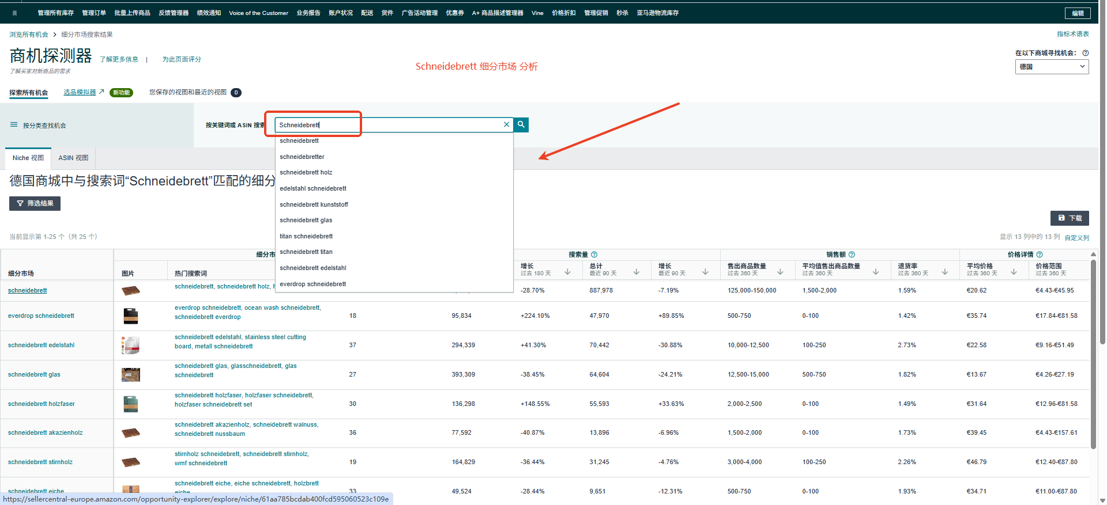
德国切菜板商机探测器：用户提供截图；遮挡部分未转录。

模拟_推广目标
SKU：skuR0001EU ASIN：Bxxxxxxxx3 |  |  |  |  |  |  | 关键词

上架销售时间： | 2029-04-19
推广周期： | 4月20日-6月31日 |  |  |  |  |  | 关键词 | 关键词翻译 | 流量占比 | 预估周曝光量 | 关键词类型 | 转化效果自然流量占比
排名目标： | Matratzensauger #50 |  |  |  |  |  | milbensauger | 吸螨虫 | 49.75% | 13,984 | 主要流量词 | 35%
目标销量： | 20-25pcs/天 |  |  |  |  |  | milbensauger für matratzen | 用于床垫的吸尘器 | 29.44% | 8,276 | 主要流量词 | 42%
 |  |  |  |  |  |  | sofa reiniger | 沙发清洁剂 | 5.93% | 1,667 |  | 62%
 |  |  |  |  |  |  | matratzenreiniger | 床垫清洁剂 | 4.72% | 1,328 |  | 81%
 |  |  |  |  |  |  | milbensauger für matratzen testsieger | 用于床垫测试的螨虫吸尘器测试获胜者 | 2.47% | 695 |  | 46%
目标管理 | 目标 | ASIN 1 |  |  |  |  | milbensauger mit uv licht | 带紫外线灯的螨虫奶嘴 | 1.93% | 543 |  | 6%
对标竞品 | B0DKPGKSYS | B0DKPGKSYS |  |  |  |  | hoover milbensauger | 胡佛螨吸盘 | 1.80% | 505 | 精准长尾词 | 51%
目标排名 | 21-24 | B0DKPGKSYS |  |  |  |  | milbenstaubsauger | 螨吸尘器 | 0.84% | 237 |  | 29%
目标日销 | 20-25 日销 | B0DKPGKSYS |  |  |  |  | polsterreiniger | 室内装饰品清洁剂 | 0.74% | 209 |  | 15
价格 | 109-129.99 | B0DKPGKSYS |  |  |  |  | teppichreiniger gerät | 地毯清洁装置 | 0.22% | 62 | 、 | 16
rating | 136 | B0DKPGKSYS |  |  |  |  | polsterreinigungsgerät | 室内装潢清洗机 | 0.13% | 37 | 、 | 6
评分 | 4.7 | B0DKPGKSYS
主推词 | milbensauger | B0DKPGKSYS

 |  |  | 广泛 | 词组 | 精准
核心关键词 选取， | milbensauger | 除螨仪 | 1.33 | 1.2 | 1.23
 | milbenstaubsauger | 除螨仪 | 1.39 | 1.24 | 1.29
 | milbensauger für matratzen | 床垫除螨仪 | 1.33 | 1.2 | 1.21
 | milbensauger mit uv licht | 带紫外除螨仪 | 1.36 | 1.22 | 1.28
 | milbensauger für matratzen testsieger | 床垫除螨仪冠军 | 1.29 | 1.16 | 1.21
 | Milbensauger | 除螨仪 | 1.33 | 1.2 | 1.23
 | jigoo milbensauger | jigoo 除螨仪 | 1.47 | 1.3 | 1.36
 | Hoover milbensauger | Hoover除螨仪 | 1.65 | 1.33 | 2.01
长尾词 选取
 | milbenstaubsauger | 除螨仪 | 1.39 | 1.2 | 1.23
 | handstaubsauger | 手持吸尘器 | 0.64 | 0.58 | 0.63
 | milbensauger für matratzen testsieger | 床垫除螨仪冠军 | 1.29 | 1.16 | 1.21
 | matratzenreiniger gerät | 除螨仪冠军 | 1.08 | 0.97 | 1.01

蓝海词 | polsterreiniger gerät | “沙发清洁器”“软家具清洁设备” | 1.01 | 0.94 | 0.89

 | 其他品牌相关 品牌词词组 | brand name+keywords

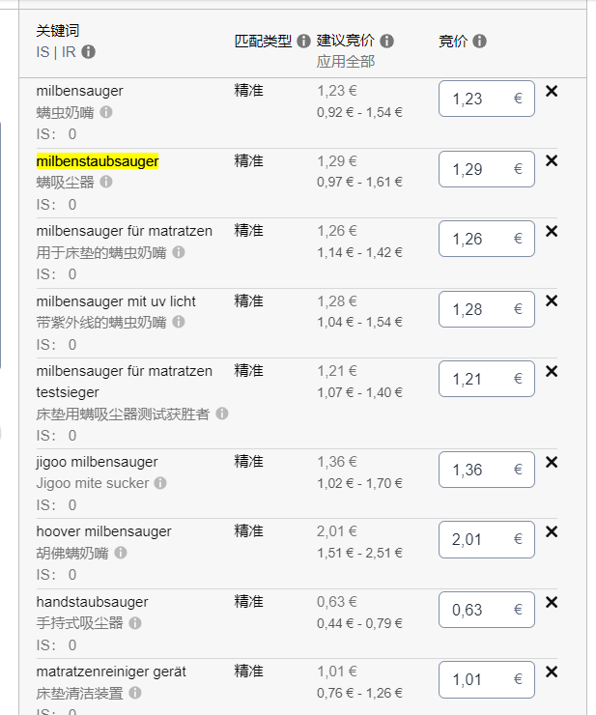

关键词 | 关键词翻译 | 流量占比 | 预估周曝光量 | 关键词类型 | 转化效果自然流量占比 | B0F1F7J8V3
milbensauger | 吸螨虫 | 49.75% | 13,984 | 主要流量词 | 35%
milbensauger für matratzen | 用于床垫的吸尘器 | 29.44% | 8,276 | 主要流量词 | 42%
sofa reiniger | 沙发清洁剂 | 5.93% | 1,667 |  | 62%
matratzenreiniger | 床垫清洁剂 | 4.72% | 1,328 |  | 81%
milbensauger für matratzen testsieger | 用于床垫测试的螨虫吸尘器测试获胜者 | 2.47% | 695 |  | 46%
milbensauger mit uv licht | 带紫外线灯的螨虫奶嘴 | 1.93% | 543 |  | 6%
hoover milbensauger | 胡佛螨吸盘 | 1.80% | 505 | 精准长尾词 | 51%
milbenstaubsauger | 螨吸尘器 | 0.84% | 237 |  | 29%
polsterreiniger | 室内装饰品清洁剂 | 0.74% | 209
teppichreiniger gerät | 地毯清洁装置 | 0.22% | 62
polsterreinigungsgerät | 室内装潢清洗机 | 0.13% | 37

